Sheet
District: | Ballari | Taluk/Block: | Siruguppa
Panchayath: | SIRIGERI
Work code: | 1505007/WC/93393042892684645 | Work Name: | 1505007019-25-515 Sirigeri Village C & D Land Contour Trenches Sy.No:697 (SMC) Block-01

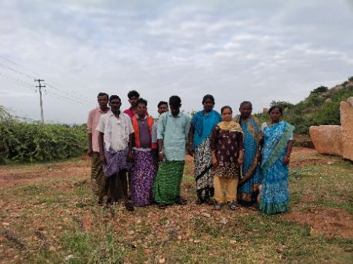
Muster Roll No. | S.No | Job Card No | Worker Name(Gender) | Attendance Date | Present/Absent
18423 | 1 | KN-05-007-019-065/105 | ಈರಣ್ಣ ಬಿ ಕೆ (M) | 20 Jul 2025 00:00:00:000 | Present
18423 | 2 | KN-05-007-019-065/1069 | ಅಂಭಮ್ಮ (F) | 20 Jul 2025 00:00:00:000 | Present
18423 | 3 | KN-05-007-019-065/1069 | ಹಂಪಯ್ಯ (M) | 20 Jul 2025 00:00:00:000 | Present
18423 | 4 | KN-05-007-019-065/1070 | ಗೀತಮ್ಮ (F) | 20 Jul 2025 00:00:00:000 | Present
18423 | 5 | KN-05-007-019-065/1081-A | ಹನುಮಂತಮ್ಮ (F) | 20 Jul 2025 00:00:00:000 | Present
18423 | 6 | KN-05-007-019-065/1081-A | ಹನುಮೇಶ ಹೆಚ್ (M) | 20 Jul 2025 00:00:00:000 | Present
18423 | 7 | KN-05-007-019-065/1081-A | ಹಳ್ಳಿಮರದ ಯೋಗಾಂಥ (M) | 20 Jul 2025 00:00:00:000 | Present
18423 | 8 | KN-05-007-019-065/1088 | ಎನ್‌ ದೇವರಾಜ (M) | 20 Jul 2025 00:00:00:000 | Present
18423 | 9 | KN-05-007-019-065/1088 | ಕೊಳುರು ಹೊನ್ನುರಪ್ಪ (M) | 20 Jul 2025 00:00:00:000 | Present
18423 | 10 | KN-05-007-019-065/1088 | ಸುಂಕಮ್ಮ (F) | 20 Jul 2025 00:00:00:000 | Present

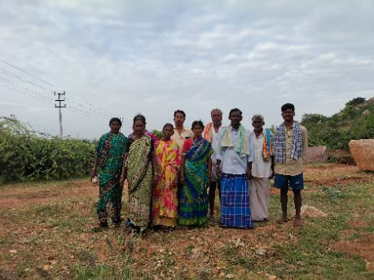
18424 | 1 | KN-05-007-019-065/1104 | ನೇತ್ರ (F) | 20 Jul 2025 00:00:00:000 | Present
18424 | 2 | KN-05-007-019-065/1104 | ಸಿದ್ದಯ್ಯ (M) | 20 Jul 2025 00:00:00:000 | Present
18424 | 3 | KN-05-007-019-065/1104 | ಹನುಮಂತಮ್ಮ (F) | 20 Jul 2025 00:00:00:000 | Present
18424 | 4 | KN-05-007-019-065/1114 | ಪಕ್ಕಿರಮ್ಮ (F) | 20 Jul 2025 00:00:00:000 | Present
18424 | 5 | KN-05-007-019-065/1114 | ಬಕಾಟೆ ಕಾಳಿಂಗಪ್ಪ (M) | 20 Jul 2025 00:00:00:000 | Present
18424 | 6 | KN-05-007-019-065/1115 | ಬಿ ಹಾಲೇಶ (M) | 20 Jul 2025 00:00:00:000 | Present
18424 | 7 | KN-05-007-019-065/1115 | ಲಕ್ಷ್ಮ (F) | 20 Jul 2025 00:00:00:000 | Present
18424 | 8 | KN-05-007-019-065/1130 | ಸಣ್ಣ ಮಲ್ಲಪ್ಪ (M) | 20 Jul 2025 00:00:00:000 | Present
18424 | 9 | KN-05-007-019-065/1130 | ಸಿದ್ದಮ್ಮ (F) | 20 Jul 2025 00:00:00:000 | Present
18424 | 10 | KN-05-007-019-065/1131 | ಬಕಾಟೆ ಮುದ್ದಮ್ಮ (F) | 20 Jul 2025 00:00:00:000 | Present

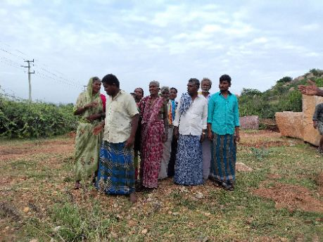
18425 | 1 | KN-05-007-019-065/1131 | ಬಿ ತಿಪ್ಪಣ್ಣ (M) | 20 Jul 2025 00:00:00:000 | Present
18425 | 2 | KN-05-007-019-065/1138 | ಅಂಜಿನಮ್ಮ (F) | 20 Jul 2025 00:00:00:000 | Present
18425 | 3 | KN-05-007-019-065/1138 | ಈರಮ್ಮ (F) | 20 Jul 2025 00:00:00:000 | Present
18425 | 4 | KN-05-007-019-065/1138 | ಪ್ರಮೀಳಾ (F) | 20 Jul 2025 00:00:00:000 | Present
18425 | 5 | KN-05-007-019-065/1145 | ಕರೆಮ್ಮ (F) | 20 Jul 2025 00:00:00:000 | Present
18425 | 6 | KN-05-007-019-065/1145 | ಬಕಾಟೆ ಈರೇಶ (M) | 20 Jul 2025 00:00:00:000 | Present
18425 | 7 | KN-05-007-019-065/1147 | ಪಕ್ಕಿರಮ್ಮ (F) | 20 Jul 2025 00:00:00:000 | Present
18425 | 8 | KN-05-007-019-065/1147 | ಬಕಾಟೆ ನಾಗರಾಜ (M) | 20 Jul 2025 00:00:00:000 | Present
18425 | 9 | KN-05-007-019-065/1211 | ಕಲಕಂಭ ಈರಮ್ಮ (F) | 20 Jul 2025 00:00:00:000 | Present
18425 | 10 | KN-05-007-019-065/1214 | ಕಲಕಂಭ ಬಸಪ್ಪ (M) | 20 Jul 2025 00:00:00:000 | Present

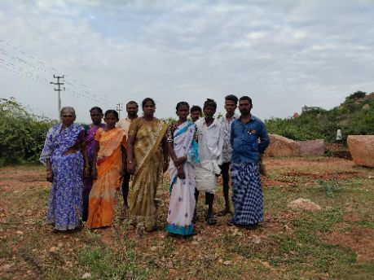
18426 | 1 | KN-05-007-019-065/1214 | ಈರಮ್ಮ (F) | 20 Jul 2025 00:00:00:000 | Present
18426 | 2 | KN-05-007-019-065/1214 | ಸೋಮೇಶ (M) | 20 Jul 2025 00:00:00:000 | Present
18426 | 3 | KN-05-007-019-065/1316 | ಆದಿಬಸಪ್ಪ. ಹೆಚ್ (M) | 20 Jul 2025 00:00:00:000 | Present
18426 | 4 | KN-05-007-019-065/1316 | ಬಸಮ್ಮ (F) | 20 Jul 2025 00:00:00:000 | Present
18426 | 5 | KN-05-007-019-065/1316 | ಮನೋಜ್ ಹೆಚ್ (M) | 20 Jul 2025 00:00:00:000 | Present
18426 | 6 | KN-05-007-019-065/1330 | ವಿ.ನಾಗರತ್ನ (F) | 20 Jul 2025 00:00:00:000 | Present
18426 | 7 | KN-05-007-019-065/139 | ಸುಂಕಮ್ಮ (F) | 20 Jul 2025 00:00:00:000 | Present
18426 | 8 | KN-05-007-019-065/1390 | ವಿ. ಬಸವರಾಜ (M) | 20 Jul 2025 00:00:00:000 | Present
18426 | 9 | KN-05-007-019-065/1390 | ವಿ.ಗಂಗಮ್ಮ (F) | 20 Jul 2025 00:00:00:000 | Present
18426 | 10 | KN-05-007-019-065/1420 | ಎನ್.ಅಂಜಿನಯ್ಯ (M) | 20 Jul 2025 00:00:00:000 | Present

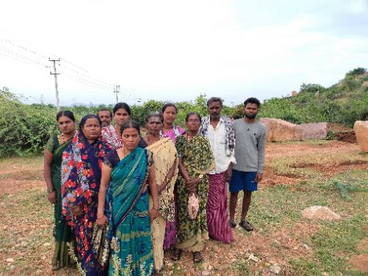
18427 | 1 | KN-05-007-019-065/1429 | ಹಳ್ಳಿ ನಾಗಮ್ಮ (F) | 20 Jul 2025 00:00:00:000 | Present
18427 | 2 | KN-05-007-019-065/1444 | ಅಂಜಿನಪ್ಪ (M) | 20 Jul 2025 00:00:00:000 | Present
18427 | 3 | KN-05-007-019-065/1444 | ವಡ್ಡರ ಗಾದೆಮ್ಮ (F) | 20 Jul 2025 00:00:00:000 | Present
18427 | 4 | KN-05-007-019-065/1445 | ಬಿ.ರೇಣುಕಮ್ಮ (F) | 20 Jul 2025 00:00:00:000 | Present
18427 | 5 | KN-05-007-019-065/148 | ಗಂಗಮ್ಮ (F) | 20 Jul 2025 00:00:00:000 | Present
18427 | 6 | KN-05-007-019-065/148 | ಮರಿಯಮ್ಮ (F) | 20 Jul 2025 00:00:00:000 | Present
18427 | 7 | KN-05-007-019-065/1527 | ನಾಗರ್ಜುನ (M) | 20 Jul 2025 00:00:00:000 | Present
18427 | 8 | KN-05-007-019-065/1527 | ನೀಲಮ್ಮ (F) | 20 Jul 2025 00:00:00:000 | Present
18427 | 9 | KN-05-007-019-065/1528 | ನಿಂಗಮ್ಮ (F) | 20 Jul 2025 00:00:00:000 | Present
18427 | 10 | KN-05-007-019-065/1545 | ಬಸವರಾಜ (M) | 20 Jul 2025 00:00:00:000 | Present

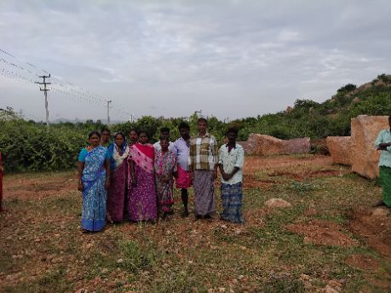
18428 | 1 | KN-05-007-019-065/1545 | ಈರಮ್ಮ (F) | 20 Jul 2025 00:00:00:000 | Present
18428 | 2 | KN-05-007-019-065/1577 | ಕೆ ಅಂಜಿನಪ್ಪ (M) | 20 Jul 2025 00:00:00:000 | Present
18428 | 3 | KN-05-007-019-065/1577 | ಕೆ ಲಕ್ಷ್ಮೀದೇವಿ (F) | 20 Jul 2025 00:00:00:000 | Present
18428 | 4 | KN-05-007-019-065/1583 | ಉತ್ತನೂರ್‌ ಮಲ್ಲಯ್ಯ (M) | 20 Jul 2025 00:00:00:000 | Present
18428 | 5 | KN-05-007-019-065/1583 | ಪ್ರವೀಣ್‌ ಕುಮಾರ್‌ ಕೆ (M) | 20 Jul 2025 00:00:00:000 | Present
18428 | 6 | KN-05-007-019-065/1583 | ಹೊನ್ನುರಮ್ಮ (F) | 20 Jul 2025 00:00:00:000 | Present
18428 | 7 | KN-05-007-019-065/1693 | ಲಕ್ಷ್ಮಿ (F) | 20 Jul 2025 00:00:00:000 | Present
18428 | 8 | KN-05-007-019-065/1704 | ಈರಮ್ಮ ವಿ (F) | 20 Jul 2025 00:00:00:000 | Present
18428 | 9 | KN-05-007-019-065/1715 | ನಾಗರಾಜ (M) | 20 Jul 2025 00:00:00:000 | Present
18428 | 10 | KN-05-007-019-065/1715 | ಹುಲಿಗೆಮ್ಮ (F) | 20 Jul 2025 00:00:00:000 | Present

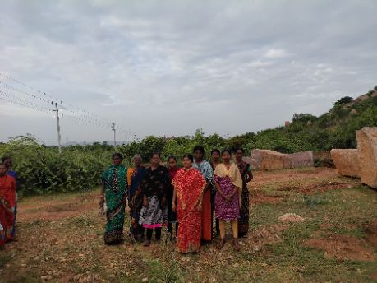
18429 | 1 | KN-05-007-019-065/1726 | ವಿ ಸುನಿತ (F) | 20 Jul 2025 00:00:00:000 | Present
18429 | 2 | KN-05-007-019-065/1765 | ಕಜ್ಜಿ ಮಲ್ಲಮ್ಮ (F) | 20 Jul 2025 00:00:00:000 | Present
18429 | 3 | KN-05-007-019-065/1807 | ವಿ ಅಂಜು (F) | 20 Jul 2025 00:00:00:000 | Present
18429 | 4 | KN-05-007-019-065/1807 | ವಿ ಚಾಮುಂಡಿ (F) | 20 Jul 2025 00:00:00:000 | Present
18429 | 5 | KN-05-007-019-065/1810 | ಎಚ್ ಲಕ್ಷ್ಮಿ (F) | 20 Jul 2025 00:00:00:000 | Present
18429 | 6 | KN-05-007-019-065/1845 | ಕೆ ರೇಕಾ (F) | 20 Jul 2025 00:00:00:000 | Present
18429 | 7 | KN-05-007-019-065/1849 | ಬಿ ಪಾರ್ವತಿ (F) | 20 Jul 2025 00:00:00:000 | Absent
18429 | 8 | KN-05-007-019-065/1852 | ಬಕಾಟೆ ಲಕ್ಷ್ಮಿ (F) | 20 Jul 2025 00:00:00:000 | Present
18429 | 9 | KN-05-007-019-065/1873 | ಆಶಾ (F) | 20 Jul 2025 00:00:00:000 | Present
18429 | 10 | KN-05-007-019-065/1873 | ಮಹಾಬುನಿ (F) | 20 Jul 2025 00:00:00:000 | Present

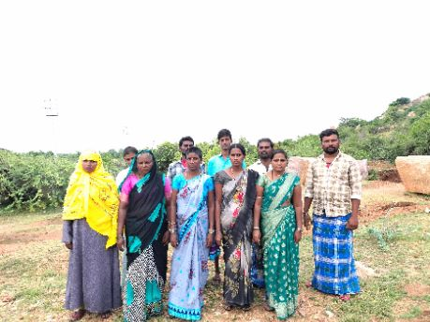
18430 | 1 | KN-05-007-019-065/1879 | ಫಾತೀಮಾ (F) | 20 Jul 2025 00:00:00:000 | Present
18430 | 2 | KN-05-007-019-065/1879 | ಮಾಬುಸಾಬ್ (M) | 20 Jul 2025 00:00:00:000 | Present
18430 | 3 | KN-05-007-019-065/1897 | ಹಳ್ಳಿ ಮರದ ಲಕ್ಕ್ಮೀ (F) | 20 Jul 2025 00:00:00:000 | Present
18430 | 4 | KN-05-007-019-065/1898 | ಈರೇಶ ಎನ್ (M) | 20 Jul 2025 00:00:00:000 | Present
18430 | 5 | KN-05-007-019-065/1898 | ಶೇಕಮ್ಮ ಎನ್ (F) | 20 Jul 2025 00:00:00:000 | Present
18430 | 6 | KN-05-007-019-065/1899 | ಎಚ್ ಪೋತಯ್ಯ (M) | 20 Jul 2025 00:00:00:000 | Present
18430 | 7 | KN-05-007-019-065/1899 | ಎಚ್ ಹಂಪಮ್ಮ (F) | 20 Jul 2025 00:00:00:000 | Present
18430 | 8 | KN-05-007-019-065/19 | ಕೆಂಚಮ್ಮ ದೇವದಾಸಿ (F) | 20 Jul 2025 00:00:00:000 | Present
18430 | 9 | KN-05-007-019-065/19 | ಸಣ್ಣ ಹೊನ್ನುರ (M) | 20 Jul 2025 00:00:00:000 | Present
18430 | 10 | KN-05-007-019-065/1954 | ಬಸವರಾಜ (M) | 20 Jul 2025 00:00:00:000 | Present

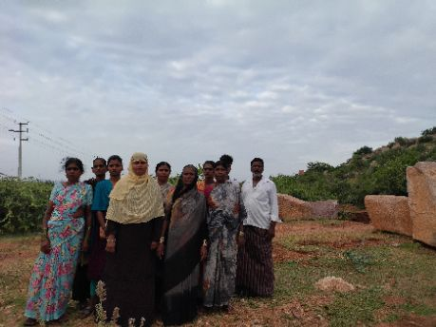
18431 | 1 | KN-05-007-019-065/1954 | ಹನುಮಂತಮ್ಮ (F) | 20 Jul 2025 00:00:00:000 | Present
18431 | 2 | KN-05-007-019-065/1964 | ವಗ್ಗರ ಚನ್ನಮ್ಮ (F) | 20 Jul 2025 00:00:00:000 | Present
18431 | 3 | KN-05-007-019-065/1975 | ಸುಮಂಗಳಮ್ಮ (F) | 20 Jul 2025 00:00:00:000 | Present
18431 | 4 | KN-05-007-019-065/1985 | ವಿ ಜಯಮ್ಮ (F) | 20 Jul 2025 00:00:00:000 | Present
18431 | 5 | KN-05-007-019-065/1985 | ಶ್ರೀನಿವಾಸ (M) | 20 Jul 2025 00:00:00:000 | Present
18431 | 6 | KN-05-007-019-065/2025 | ಕೆ ಹಂಪಮ್ಮ (F) | 20 Jul 2025 00:00:00:000 | Present
18431 | 7 | KN-05-007-019-065/2025 | ಕೆ ಹನುಮಂತರಾಯ (M) | 20 Jul 2025 00:00:00:000 | Present
18431 | 8 | KN-05-007-019-065/3079 | ಡಿ ಫರ್ಜಾನ (F) | 20 Jul 2025 00:00:00:000 | Present
18431 | 9 | KN-05-007-019-065/3079 | ತಹಾರ ಬೀ (F) | 20 Jul 2025 00:00:00:000 | Present
18431 | 10 | KN-05-007-019-065/3129 | ಈರಮ್ಮ (F) | 20 Jul 2025 00:00:00:000 | Present

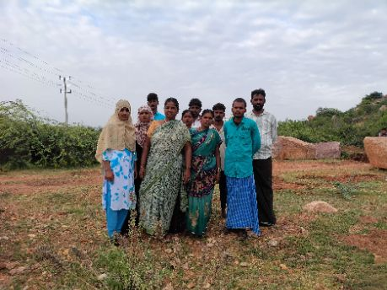
18432 | 1 | KN-05-007-019-065/3129 | ಚಾನಳ್ ನಾಗೇಂದ್ರ (M) | 20 Jul 2025 00:00:00:000 | Present
18432 | 2 | KN-05-007-019-065/3129 | ಸಿ ಈರಣ್ಣ (M) | 20 Jul 2025 00:00:00:000 | Present
18432 | 3 | KN-05-007-019-065/3165 | ಕೆ ಪರಮೇಶ (M) | 20 Jul 2025 00:00:00:000 | Present
18432 | 4 | KN-05-007-019-065/3165 | ಲಕ್ಷ್ಮಿ ಕೆ (F) | 20 Jul 2025 00:00:00:000 | Present
18432 | 5 | KN-05-007-019-065/3175 | ಬಕಾಟೆ ರಾಮಯ್ಯ (M) | 20 Jul 2025 00:00:00:000 | Present
18432 | 6 | KN-05-007-019-065/3175 | ಬಕಾಟೆ ವರಲಕ್ಷ್ಮಿ (F) | 20 Jul 2025 00:00:00:000 | Present
18432 | 7 | KN-05-007-019-065/3278 | ಶಾಂತಮ್ಮ (F) | 20 Jul 2025 00:00:00:000 | Present
18432 | 8 | KN-05-007-019-065/3290 | ಜಿ ಆಫ್ರೀನ್ (F) | 20 Jul 2025 00:00:00:000 | Present
18432 | 9 | KN-05-007-019-065/3290 | ರಾಜ್ಮಾ (F) | 20 Jul 2025 00:00:00:000 | Present
18432 | 10 | KN-05-007-019-065/3290 | ಹುಸೇನ್ ಭಾಷ (M) | 20 Jul 2025 00:00:00:000 | Present

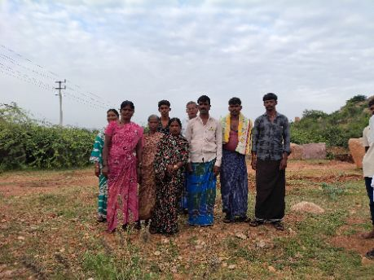
18433 | 1 | KN-05-007-019-065/3293 | ಮರ್ದನ್‌ ವಲಿ ಬಿ (M) | 20 Jul 2025 00:00:00:000 | Present
18433 | 2 | KN-05-007-019-065/3293 | ಮುಬೀನ (F) | 20 Jul 2025 00:00:00:000 | Present
18433 | 3 | KN-05-007-019-065/3323 | ಬಿಳಿ ಕಲ್ಲಪ್ಪ (M) | 20 Jul 2025 00:00:00:000 | Present
18433 | 4 | KN-05-007-019-065/3337 | ತಿಪ್ಪಯ್ಯ (M) | 20 Jul 2025 00:00:00:000 | Present
18433 | 5 | KN-05-007-019-065/3337 | ಲಕ್ಷ್ಮಿ (F) | 20 Jul 2025 00:00:00:000 | Present
18433 | 6 | KN-05-007-019-065/3339 | ವಿ ಗಾದಿಲಿಂಗಪ್ಪ (M) | 20 Jul 2025 00:00:00:000 | Absent
18433 | 7 | KN-05-007-019-065/3339 | ವಿ ಮಾರುತಿ (M) | 20 Jul 2025 00:00:00:000 | Present
18433 | 8 | KN-05-007-019-065/3339 | ಹುಲಿಗೆಮ್ಮ (F) | 20 Jul 2025 00:00:00:000 | Present
18433 | 9 | KN-05-007-019-065/3394 | ಖಾಜಾ ಬನ್ನಿ (F) | 20 Jul 2025 00:00:00:000 | Present
18433 | 10 | KN-05-007-019-065/3394 | ಶೇಕ್ಷಾವಲಿ ಎಮ್ (M) | 20 Jul 2025 00:00:00:000 | Present

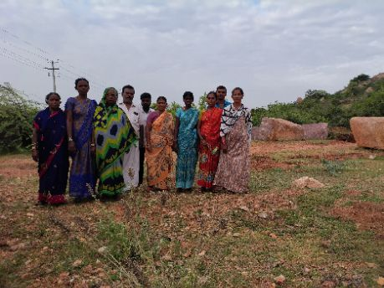
18434 | 1 | KN-05-007-019-065/3394 | ಮೊಹಮ್ಮದ್ ರಫೀಕ್ (M) | 20 Jul 2025 00:00:00:000 | Present
18434 | 2 | KN-05-007-019-065/3430 | ದುರುಗಮ್ಮ (F) | 20 Jul 2025 00:00:00:000 | Present
18434 | 3 | KN-05-007-019-065/3526 | ರೇಣುಕಮ್ಮ (F) | 20 Jul 2025 00:00:00:000 | Present
18434 | 4 | KN-05-007-019-065/3615 | ವೆಂಕಮ್ಮ (F) | 20 Jul 2025 00:00:00:000 | Present
18434 | 5 | KN-05-007-019-065/3617 | ಬಕಾಡೆ ಅನ್ನಪೂರ್ಣಮ್ಮ (F) | 20 Jul 2025 00:00:00:000 | Present
18434 | 6 | KN-05-007-019-065/3633 | ಹಳ್ಳಿಮರದ ಗಂಗಮ್ಮ (F) | 20 Jul 2025 00:00:00:000 | Present
18434 | 7 | KN-05-007-019-065/3633 | ಹಳ್ಳಿಮರದ ಪೋತಯ್ (M) | 20 Jul 2025 00:00:00:000 | Present
18434 | 8 | KN-05-007-019-065/3677 | ಎನ್ ಮಲ್ಲಿಕಾರ್ಜುನ (M) | 20 Jul 2025 00:00:00:000 | Present
18434 | 9 | KN-05-007-019-065/3677 | ಶ್ರೀದೇವಿ (F) | 20 Jul 2025 00:00:00:000 | Present
18434 | 10 | KN-05-007-019-065/3774 | ಏ ಅಮ್ರುತ (F) | 20 Jul 2025 00:00:00:000 | Present

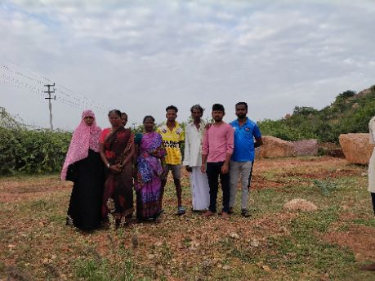
18435 | 1 | KN-05-007-019-065/3774 | ಚಿದಾನಂದ (M) | 20 Jul 2025 00:00:00:000 | Present
18435 | 2 | KN-05-007-019-065/3808 | ಲಕ್ಷ್ಮಿ ಕೆ (F) | 20 Jul 2025 00:00:00:000 | Absent
18435 | 3 | KN-05-007-019-065/3818 | ಅಂಬಮ್ಮ (F) | 20 Jul 2025 00:00:00:000 | Present
18435 | 4 | KN-05-007-019-065/4107 | ಬಿ ಶ್ರೀಧರ (M) | 20 Jul 2025 00:00:00:000 | Present
18435 | 5 | KN-05-007-019-065/4107 | ಬಿ ಶಿವರುದ್ರ (M) | 20 Jul 2025 00:00:00:000 | Present
18435 | 6 | KN-05-007-019-065/4107 | ಸಿ ಸ್ವಾತಿ (F) | 20 Jul 2025 00:00:00:000 | Present
18435 | 7 | KN-05-007-019-065/4110 | ಟಿ ಸಬ್ರೀನ್‌ (F) | 20 Jul 2025 00:00:00:000 | Present
18435 | 8 | KN-05-007-019-065/4142 | ಶಾಂತಮ್ಮ (F) | 20 Jul 2025 00:00:00:000 | Absent
18435 | 9 | KN-05-007-019-065/4145 | ಚಾನಾಳ್‌ ಶಿವಗಂಗಮ್ಮ (F) | 20 Jul 2025 00:00:00:000 | Present
18435 | 10 | KN-05-007-019-065/4145 | ಚಾನಾಳ್‌ ಹೊನ್ನೂರಪ್ಪ (M) | 20 Jul 2025 00:00:00:000 | Present

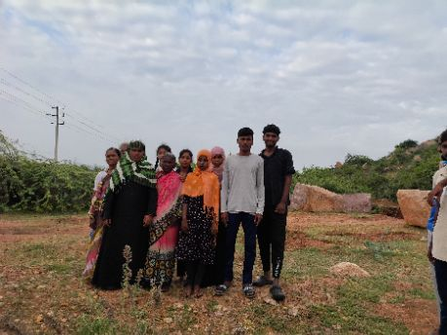
18436 | 1 | KN-05-007-019-065/4145 | ಸಿ ಚಂದ್ರಶೇಖರ (M) | 20 Jul 2025 00:00:00:000 | Present
18436 | 2 | KN-05-007-019-065/4159 | ಆಶಾಬೇಗಂ (F) | 20 Jul 2025 00:00:00:000 | Present
18436 | 3 | KN-05-007-019-065/4159 | ಮಹಮ್ಮದ್‌ ಭಾಷಾ ಬಿ (M) | 20 Jul 2025 00:00:00:000 | Present
18436 | 4 | KN-05-007-019-065/4167 | ಚೆನ್ನಬಸಮ್ಮ (F) | 20 Jul 2025 00:00:00:000 | Present
18436 | 5 | KN-05-007-019-065/468 | ಹುಲಿಗೆಮ್ಮ (F) | 20 Jul 2025 00:00:00:000 | Present
18436 | 6 | KN-05-007-019-065/500 | ಫರೀದ್ (F) | 20 Jul 2025 00:00:00:000 | Present
18436 | 7 | KN-05-007-019-065/500 | ಮುಬಾರಕ್ (F) | 20 Jul 2025 00:00:00:000 | Present
18436 | 8 | KN-05-007-019-065/507 | ಯಶೋಧಮ್ಮ (F) | 20 Jul 2025 00:00:00:000 | Present
18436 | 9 | KN-05-007-019-065/510 | ನಿಜಾವಾನ್ (F) | 20 Jul 2025 00:00:00:000 | Present
18436 | 10 | KN-05-007-019-065/510 | ಹುಸೇನ್ ಸಾಬ್ (M) | 20 Jul 2025 00:00:00:000 | Present

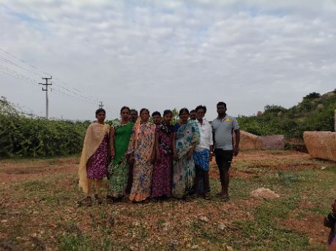
18437 | 1 | KN-05-007-019-065/511 | ಗಾದಿಲಿಂಗಪ್ಪ (M) | 20 Jul 2025 00:00:00:000 | Present
18437 | 2 | KN-05-007-019-065/511 | ಭಾಗ್ಯಲಕ್ಷ್ಮಿ (F) | 20 Jul 2025 00:00:00:000 | Present
18437 | 3 | KN-05-007-019-065/512 | ಕಲ್ಲಪ್ಪ (M) | 20 Jul 2025 00:00:00:000 | Present
18437 | 4 | KN-05-007-019-065/512 | ದ್ಯಾವಮ್ಮ (F) | 20 Jul 2025 00:00:00:000 | Present
18437 | 5 | KN-05-007-019-065/512 | ಹೆಚ್‌ ರಾಜೇಶ್ವರಿ (F) | 20 Jul 2025 00:00:00:000 | Present
18437 | 6 | KN-05-007-019-065/513 | ಮಕ್ಬುಲ್ (M) | 20 Jul 2025 00:00:00:000 | Present
18437 | 7 | KN-05-007-019-065/513 | ಮುಮುತಾಜ್ (F) | 20 Jul 2025 00:00:00:000 | Present
18437 | 8 | KN-05-007-019-065/522 | ಎಸ್‌ ಎನ್‌ ಮಾರೇಶ್ (M) | 20 Jul 2025 00:00:00:000 | Present
18437 | 9 | KN-05-007-019-065/522 | ನಾಗರಾಜ (M) | 20 Jul 2025 00:00:00:000 | Present
18437 | 10 | KN-05-007-019-065/522 | ವಿರುಪಮ್ಮ (F) | 20 Jul 2025 00:00:00:000 | Present

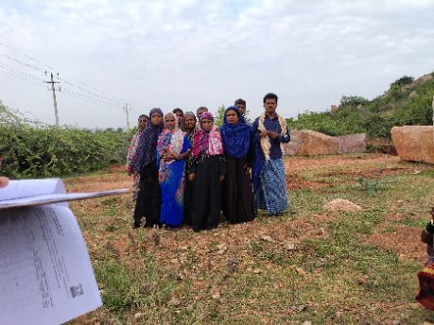
18438 | 1 | KN-05-007-019-065/522 | ಎನ್‌ ಸಣ್ಣ ಮಾರೆಶ (M) | 20 Jul 2025 00:00:00:000 | Present
18438 | 2 | KN-05-007-019-065/535 | ಗೌರಮ್ಮ (F) | 20 Jul 2025 00:00:00:000 | Present
18438 | 3 | KN-05-007-019-065/535 | ಬಸಪ್ಪ (M) | 20 Jul 2025 00:00:00:000 | Present
18438 | 4 | KN-05-007-019-065/540 | ಕಾಜಾ (M) | 20 Jul 2025 00:00:00:000 | Present
18438 | 5 | KN-05-007-019-065/540 | ಮಾಬುಬೀ (F) | 20 Jul 2025 00:00:00:000 | Present
18438 | 6 | KN-05-007-019-065/540 | ಶಾಹೀನ ಬೇಗಂ (F) | 20 Jul 2025 00:00:00:000 | Present
18438 | 7 | KN-05-007-019-065/542 | ಅಯಿಷಾ (F) | 20 Jul 2025 00:00:00:000 | Present
18438 | 8 | KN-05-007-019-065/542 | ಮಹಮದ್ ಹುಸೇನ್ (M) | 20 Jul 2025 00:00:00:000 | Present
18438 | 9 | KN-05-007-019-065/547 | ಅಸೀನ್ (F) | 20 Jul 2025 00:00:00:000 | Present
18438 | 10 | KN-05-007-019-065/547 | ಮಾಬುನ್ನಿ (F) | 20 Jul 2025 00:00:00:000 | Present

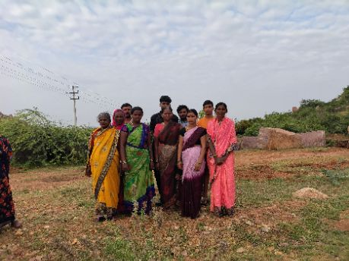
18439 | 1 | KN-05-007-019-065/5538 | ಎಮ್ ನೀಲಕಂಠಪ್ಪ (M) | 20 Jul 2025 00:00:00:000 | Present
18439 | 2 | KN-05-007-019-065/5538 | ಎಮ್ ಯೋಗನಂದ (M) | 20 Jul 2025 00:00:00:000 | Present
18439 | 3 | KN-05-007-019-065/5538 | ಎಮ್ ವರಲಕ್ಷ್ಮಿ (F) | 20 Jul 2025 00:00:00:000 | Present
18439 | 4 | KN-05-007-019-065/5538 | ಮೋಹನ ರಾಜ ಎಮ್ (M) | 20 Jul 2025 00:00:00:000 | Present
18439 | 5 | KN-05-007-019-065/5538 | ಶಾಂತಪ್ಪ ಎಮ್ (M) | 20 Jul 2025 00:00:00:000 | Present
18439 | 6 | KN-05-007-019-065/6 | ಈರಮ್ಮ (F) | 20 Jul 2025 00:00:00:000 | Present
18439 | 7 | KN-05-007-019-065/6 | ಮಲ್ಲಮ್ಮ (F) | 20 Jul 2025 00:00:00:000 | Present
18439 | 8 | KN-05-007-019-065/6 | ರಾಘವೇಂದ್ರ (M) | 20 Jul 2025 00:00:00:000 | Present
18439 | 9 | KN-05-007-019-065/7 | ಹಂಪಮ್ಮ (F) | 20 Jul 2025 00:00:00:000 | Present
18439 | 10 | KN-05-007-019-065/858 | ಯಲ್ಲಮ್ಮ ಚಾನಾಳ್ (F) | 20 Jul 2025 00:00:00:000 | Present

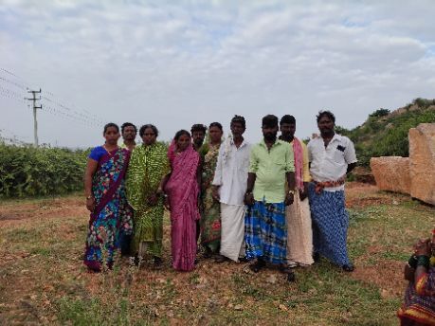
18440 | 1 | KN-05-007-019-065/863 | ಲಕ್ಷ್ಮಿ (F) | 20 Jul 2025 00:00:00:000 | Present
18440 | 2 | KN-05-007-019-065/867 | ಹಳ್ಳಿಮರದ ಚಂದ್ರಪ್ಪ (M) | 20 Jul 2025 00:00:00:000 | Present
18440 | 3 | KN-05-007-019-065/867 | ಹಳ್ಳಿಮರದ ಲಿಂಗಮ್ಮ (F) | 20 Jul 2025 00:00:00:000 | Present
18440 | 4 | KN-05-007-019-065/869 | ಎಚ್‌ ಶಾಂತೇಶ (M) | 20 Jul 2025 00:00:00:000 | Present
18440 | 5 | KN-05-007-019-065/869 | ಹಳ್ಳಿಮರದ ಸೋಮಣ್ಣ (M) | 20 Jul 2025 00:00:00:000 | Present
18440 | 6 | KN-05-007-019-065/871 | ಸಣ್ಣ ರುದ್ರಣ್ಣ (M) | 20 Jul 2025 00:00:00:000 | Present
18440 | 7 | KN-05-007-019-065/871 | ಹಳ್ಳಿಮರದ ಮಾದೇವಿ (F) | 20 Jul 2025 00:00:00:000 | Present
18440 | 8 | KN-05-007-019-065/873 | ಈರಮ್ಮ (F) | 20 Jul 2025 00:00:00:000 | Present
18440 | 9 | KN-05-007-019-065/873 | ಹಳ್ಳಿಮರದ ದ್ಯಾವಣ್ಣ (M) | 20 Jul 2025 00:00:00:000 | Present
18440 | 10 | KN-05-007-019-065/874 | ಶೇಕಪ್ಪ (M) | 20 Jul 2025 00:00:00:000 | Present

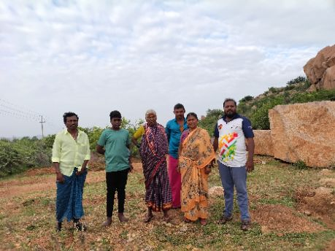
18441 | 1 | KN-05-007-019-065/874 | ಈರಮ್ಮ (F) | 20 Jul 2025 00:00:00:000 | Absent
18441 | 2 | KN-05-007-019-065/874 | ಹಳ್ಳಿಮರದ ಅಂಬಣ್ಣ (M) | 20 Jul 2025 00:00:00:000 | Present
18441 | 3 | KN-05-007-019-065/876 | ಸೋಮಣ್ಣ (M) | 20 Jul 2025 00:00:00:000 | Present
18441 | 4 | KN-05-007-019-065/876 | ಹುಲಿಗೆಮ್ಮ (F) | 20 Jul 2025 00:00:00:000 | Present
18441 | 5 | KN-05-007-019-065/877 | ಕನಕಮ್ಮ (F) | 20 Jul 2025 00:00:00:000 | Absent
18441 | 6 | KN-05-007-019-065/877 | ಹನುಮಂತಪ್ಪ (M) | 20 Jul 2025 00:00:00:000 | Present
18441 | 7 | KN-05-007-019-065/877 | ಹಳ್ಳಿಮರದ ಸೋಮೇಶಪ್ಪ (M) | 20 Jul 2025 00:00:00:000 | Absent
18441 | 8 | KN-05-007-019-065/880 | ಗಾಳೆಮ್ಮ (F) | 20 Jul 2025 00:00:00:000 | Present
18441 | 9 | KN-05-007-019-065/881 | ಕಲ್ಲಮ್ಮ (F) | 20 Jul 2025 00:00:00:000 | Present
18441 | 10 | KN-05-007-019-065/881 | ಹಳ್ಳಿಮರದ ವೀರೇಶ (M) | 20 Jul 2025 00:00:00:000 | Present

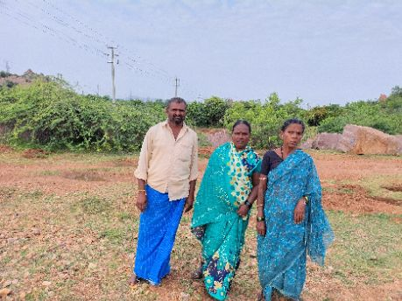
18442 | 1 | KN-05-007-019-065/886 | ಮಾರೆಮ್ಮ (F) | 20 Jul 2025 00:00:00:000 | Present
18442 | 2 | KN-05-007-019-065/943 | ವಿರೇಶ (M) | 20 Jul 2025 00:00:00:000 | Present
18442 | 3 | KN-05-007-019-065/943 | ಸುಂಕಮ್ಮ (F) | 20 Jul 2025 00:00:00:000 | Present

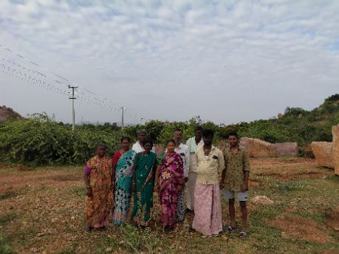
18448 | 1 | KN-05-007-019-065/1180 | ದನಕಾಯೊ ಕಾಡಸಿದ್ದಪ್ಪ (M) | 20 Jul 2025 00:00:00:000 | Present
18448 | 2 | KN-05-007-019-065/1180 | ಹುಸೇನಮ್ಮ (F) | 20 Jul 2025 00:00:00:000 | Present
18448 | 3 | KN-05-007-019-065/1378 | ಗೌರಮ್ಮ (F) | 20 Jul 2025 00:00:00:000 | Present
18448 | 4 | KN-05-007-019-065/1378 | ಪರಮೇಶ್ವರಯ್ಯ ತಂಬೂರಿ (M) | 20 Jul 2025 00:00:00:000 | Absent
18448 | 5 | KN-05-007-019-065/1461 | ಹನುಮಂತಪ್ಪ ಬಿ (M) | 20 Jul 2025 00:00:00:000 | Present
18448 | 6 | KN-05-007-019-065/1479 | ದೇವೇಂದ್ರ (M) | 20 Jul 2025 00:00:00:000 | Present
18448 | 7 | KN-05-007-019-065/1479 | ಶಕುಂತಲಮ್ಮ (F) | 20 Jul 2025 00:00:00:000 | Present
18448 | 8 | KN-05-007-019-065/1482 | ಈರಮ್ಮ (F) | 20 Jul 2025 00:00:00:000 | Present
18448 | 9 | KN-05-007-019-065/1482 | ಗಾದಿಲಿಂಗಪ್ಪ (M) | 20 Jul 2025 00:00:00:000 | Present
18448 | 10 | KN-05-007-019-065/1482 | ದ್ಯಾವಣ್ಣ (M) | 20 Jul 2025 00:00:00:000 | Present

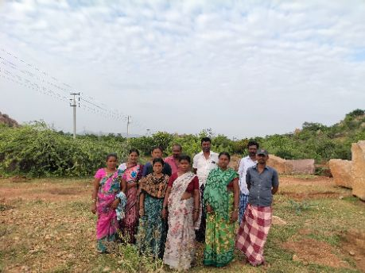
18449 | 1 | KN-05-007-019-065/1482 | ಮಂಜುಳಾ (F) | 20 Jul 2025 00:00:00:000 | Present
18449 | 2 | KN-05-007-019-065/1513 | ಕೊರವರ ರೇಣುಕಮ್ಮ (F) | 20 Jul 2025 00:00:00:000 | Present
18449 | 3 | KN-05-007-019-065/1513 | ಕೊರವರ ಶಿವಪ್ಪ (M) | 20 Jul 2025 00:00:00:000 | Present
18449 | 4 | KN-05-007-019-065/1522 | ಗೊರವರ ಲಕ್ಷ್ಮೀ (F) | 20 Jul 2025 00:00:00:000 | Present
18449 | 5 | KN-05-007-019-065/1537 | ರತ್ನ (F) | 20 Jul 2025 00:00:00:000 | Present
18449 | 6 | KN-05-007-019-065/1537 | ರಮೇಶ (M) | 20 Jul 2025 00:00:00:000 | Present
18449 | 7 | KN-05-007-019-065/1774 | ಕೆ ಮಧು ಶ್ರೀ (F) | 20 Jul 2025 00:00:00:000 | Present
18449 | 8 | KN-05-007-019-065/1774 | ಬಸವರಾಜ ಕೆ (M) | 20 Jul 2025 00:00:00:000 | Present
18449 | 9 | KN-05-007-019-065/1813 | ದೇವಲಾಪುರದ ದ್ಯಾವಣ್ಣ (M) | 20 Jul 2025 00:00:00:000 | Present
18449 | 10 | KN-05-007-019-065/1813 | ನಾಗಮ್ಮ (F) | 20 Jul 2025 00:00:00:000 | Present

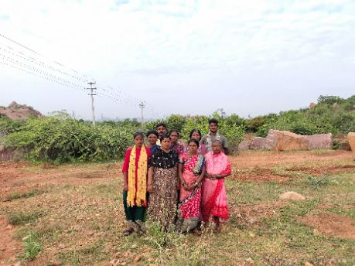
18450 | 1 | KN-05-007-019-065/1828 | ಕೆ ನಾಗಮ್ಮ (F) | 20 Jul 2025 00:00:00:000 | Present
18450 | 2 | KN-05-007-019-065/1828 | ಮಲ್ಲಿಕಾರ್ಜುನ (M) | 20 Jul 2025 00:00:00:000 | Absent
18450 | 3 | KN-05-007-019-065/1863 | ಈರಮ್ಮ (F) | 20 Jul 2025 00:00:00:000 | Present
18450 | 4 | KN-05-007-019-065/1863 | ಗೀತಾ (F) | 20 Jul 2025 00:00:00:000 | Present
18450 | 5 | KN-05-007-019-065/1863 | ಯು ಬಸವರಾಜ (M) | 20 Jul 2025 00:00:00:000 | Present
18450 | 6 | KN-05-007-019-065/1877 | ವಾಲ್ಮೀಕಿ ಶಿವಮ್ಮ (F) | 20 Jul 2025 00:00:00:000 | Present
18450 | 7 | KN-05-007-019-065/1893 | ಕೆ ಸಿದ್ದಮ್ಮ (F) | 20 Jul 2025 00:00:00:000 | Present
18450 | 8 | KN-05-007-019-065/1900 | ವಿಜಯಲಕ್ಷ್ಮಿ (F) | 20 Jul 2025 00:00:00:000 | Present
18450 | 9 | KN-05-007-019-065/1961 | ಗಾದಿಲಿಂಗಮ್ಮ (F) | 20 Jul 2025 00:00:00:000 | Present
18450 | 10 | KN-05-007-019-065/1961 | ಶಿವಮೂರ್ತಿ ಜೆ (M) | 20 Jul 2025 00:00:00:000 | Present

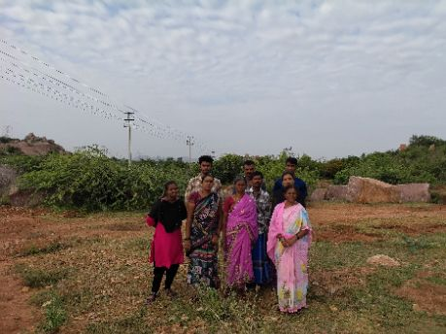
18451 | 1 | KN-05-007-019-065/1974 | ಮಾರೆಪ್ಪ (M) | 20 Jul 2025 00:00:00:000 | Present
18451 | 2 | KN-05-007-019-065/1974 | ಶಾರದಮ್ಮ (F) | 20 Jul 2025 00:00:00:000 | Present
18451 | 3 | KN-05-007-019-065/1984 | ಜೆ ಗಂಗಾಧರ (M) | 20 Jul 2025 00:00:00:000 | Present
18451 | 4 | KN-05-007-019-065/1984 | ಪ್ರತಿಭಾ ಜೆ (F) | 20 Jul 2025 00:00:00:000 | Present
18451 | 5 | KN-05-007-019-065/1984 | ರಾಜೇಶ್ವರಿ ಜೆ (F) | 20 Jul 2025 00:00:00:000 | Present
18451 | 6 | KN-05-007-019-065/1991 | ಕೆ ಸುಧಾಕರ (M) | 20 Jul 2025 00:00:00:000 | Present
18451 | 7 | KN-05-007-019-065/1991 | ಕೆ ಸುನಿತ (F) | 20 Jul 2025 00:00:00:000 | Present
18451 | 8 | KN-05-007-019-065/1991 | ಶಿವಲಿಂಗಮ್ಮ (F) | 20 Jul 2025 00:00:00:000 | Absent
18451 | 9 | KN-05-007-019-065/1992 | ಶಶಿಕಲ (F) | 20 Jul 2025 00:00:00:000 | Present
18451 | 10 | KN-05-007-019-065/2063 | ಹಂದ್ಯಾಳ್ ದುರುಗಣ್ಣ (M) | 20 Jul 2025 00:00:00:000 | Present

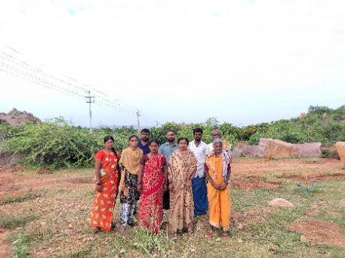
18452 | 1 | KN-05-007-019-065/2063 | ಸರಸ್ವತಿ (F) | 20 Jul 2025 00:00:00:000 | Present
18452 | 2 | KN-05-007-019-065/2064 | ಈರಮ್ಮ (F) | 20 Jul 2025 00:00:00:000 | Present
18452 | 3 | KN-05-007-019-065/2064 | ಜಲಾಲಿ (M) | 20 Jul 2025 00:00:00:000 | Present
18452 | 4 | KN-05-007-019-065/2069 | ಈರಮ್ಮ (F) | 20 Jul 2025 00:00:00:000 | Present
18452 | 5 | KN-05-007-019-065/2078 | ಎಚ್ ಕೆ ಲಕ್ಷ್ಮಿ (F) | 20 Jul 2025 00:00:00:000 | Absent
18452 | 6 | KN-05-007-019-065/3119 | ಬಿ ಎಮ್ ಸುಮಿತ್ರ (F) | 20 Jul 2025 00:00:00:000 | Present
18452 | 7 | KN-05-007-019-065/3119 | ಬಿ ಏಮ್ ಅರುಣ್ ಕುಮಾರ್ (M) | 20 Jul 2025 00:00:00:000 | Present
18452 | 8 | KN-05-007-019-065/3119 | ಬುಚ್ಚಪಗಾರಿ ಚಂದ್ರಿಕ (F) | 20 Jul 2025 00:00:00:000 | Present
18452 | 9 | KN-05-007-019-065/3119 | ಭಾರತೇಶ ಬಿ ಎಂ (M) | 20 Jul 2025 00:00:00:000 | Present
18452 | 10 | KN-05-007-019-065/3174 | ರಾಜ ಬಿ (M) | 20 Jul 2025 00:00:00:000 | Present

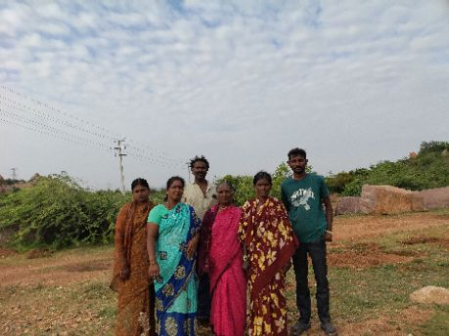
18453 | 1 | KN-05-007-019-065/3174 | ಕೆ ಚಂದ್ರಮ್ಮ (F) | 20 Jul 2025 00:00:00:000 | Present
18453 | 2 | KN-05-007-019-065/3174 | ಬಿ ರಾಘವೇಂದ್ರ (M) | 20 Jul 2025 00:00:00:000 | Present
18453 | 3 | KN-05-007-019-065/3205 | ರಾಜು ಮಾದಗುಂಡಿ (M) | 20 Jul 2025 00:00:00:000 | Absent
18453 | 4 | KN-05-007-019-065/3205 | ಲಕ್ಷ್ಮೀ ಮಾದಗುಂಡಿ (F) | 20 Jul 2025 00:00:00:000 | Present
18453 | 5 | KN-05-007-019-065/3284 | ಯು ನಾಗರಾಜ (M) | 20 Jul 2025 00:00:00:000 | Absent
18453 | 6 | KN-05-007-019-065/3284 | ಸರಸ್ವತಿ ಯು (F) | 20 Jul 2025 00:00:00:000 | Present
18453 | 7 | KN-05-007-019-065/3306 | ಲಕ್ಷ್ಮಿ (F) | 20 Jul 2025 00:00:00:000 | Absent
18453 | 8 | KN-05-007-019-065/3306 | ವೆಂಕಟೇಶ ವಿ (M) | 20 Jul 2025 00:00:00:000 | Absent
18453 | 9 | KN-05-007-019-065/3418 | ಬುಕ್ಕಿಟಗಾರು ಈರಣ್ಣ (M) | 20 Jul 2025 00:00:00:000 | Present
18453 | 10 | KN-05-007-019-065/3418 | ಲಲಿತಮ್ಮ (F) | 20 Jul 2025 00:00:00:000 | Present

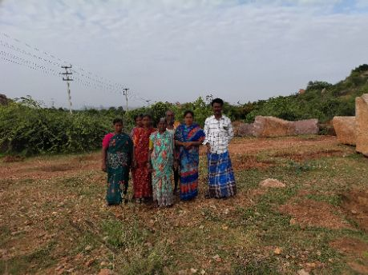
18454 | 1 | KN-05-007-019-065/3529 | ಜಿ ಎಂ ಚನ್ನವೀರಮ್ಮ (F) | 20 Jul 2025 00:00:00:000 | Absent
18454 | 2 | KN-05-007-019-065/3529 | ಜಿ ಎಂ ವೀರೇಶ (M) | 20 Jul 2025 00:00:00:000 | Absent
18454 | 3 | KN-05-007-019-065/3711 | ಕೆ ಜಲಜಾಕ್ಷಿ (F) | 20 Jul 2025 00:00:00:000 | Present
18454 | 4 | KN-05-007-019-065/3711 | ಕುರುಬರ ಮಲ್ಲಯ್ಯ (M) | 20 Jul 2025 00:00:00:000 | Present
18454 | 5 | KN-05-007-019-065/3713 | ವಸಂತ ಲಕ್ಷ್ಮಿ (F) | 20 Jul 2025 00:00:00:000 | Present
18454 | 6 | KN-05-007-019-065/3718 | ಕೆ ರೇಣುಕಮ್ಮ (F) | 20 Jul 2025 00:00:00:000 | Absent
18454 | 7 | KN-05-007-019-065/4003 | ಜೆ ಸೀತಮ್ಮ (F) | 20 Jul 2025 00:00:00:000 | Present
18454 | 8 | KN-05-007-019-065/4125 | ಹೊಳಗುಂದಿ ಸುಂಕಲಮ್ಮ (F) | 20 Jul 2025 00:00:00:000 | Present
18454 | 9 | KN-05-007-019-065/4283 | ಕೆ ಈರಮ್ಮ (F) | 20 Jul 2025 00:00:00:000 | Present
18454 | 10 | KN-05-007-019-065/4283 | ಕೆ ಸುಂಕಪ್ಪ (M) | 20 Jul 2025 00:00:00:000 | Present

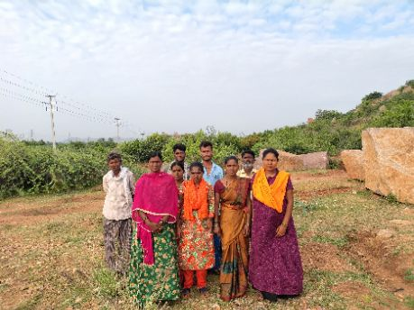
18455 | 1 | KN-05-007-019-065/602 | ಶ್ರೀನಿವಾಸ (M) | 20 Jul 2025 00:00:00:000 | Present
18455 | 2 | KN-05-007-019-065/613 | ಕೆ ರೇವತಿ (F) | 20 Jul 2025 00:00:00:000 | Present
18455 | 3 | KN-05-007-019-065/613 | ಶ್ರೀನಿವಾಸ (M) | 20 Jul 2025 00:00:00:000 | Present
18455 | 4 | KN-05-007-019-065/630 | ಅರುಣಕುಮಾರ ಕೆ (M) | 20 Jul 2025 00:00:00:000 | Present
18455 | 5 | KN-05-007-019-065/630 | ಲಕ್ಷ್ಮಿ (F) | 20 Jul 2025 00:00:00:000 | Present
18455 | 6 | KN-05-007-019-065/637 | ಹನುಮಂತಮ್ಮ (F) | 20 Jul 2025 00:00:00:000 | Present
18455 | 7 | KN-05-007-019-065/637 | ಹುಚ್ಚಪ್ಪ (M) | 20 Jul 2025 00:00:00:000 | Present
18455 | 8 | KN-05-007-019-065/666 | ಶಕುಂತಲ (F) | 20 Jul 2025 00:00:00:000 | Present
18455 | 9 | KN-05-007-019-065/674 | ಉಮೇಶ್ (M) | 20 Jul 2025 00:00:00:000 | Absent
18455 | 10 | KN-05-007-019-065/674 | ದರಮ್ಮ (F) | 20 Jul 2025 00:00:00:000 | Present

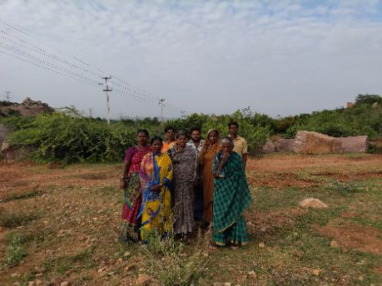
18456 | 1 | KN-05-007-019-065/678 | ಗಾದಿಲಿಂಗಮ್ಮ (F) | 20 Jul 2025 00:00:00:000 | Present
18456 | 2 | KN-05-007-019-065/688 | ಪಾರ್ವತಿ (F) | 20 Jul 2025 00:00:00:000 | Absent
18456 | 3 | KN-05-007-019-065/688 | ಮರಿಯಮ್ಮ (F) | 20 Jul 2025 00:00:00:000 | Present
18456 | 4 | KN-05-007-019-065/688 | ಶೇಕಣ್ಣ (M) | 20 Jul 2025 00:00:00:000 | Present
18456 | 5 | KN-05-007-019-065/689 | ಗಂಗಮ್ಮ (F) | 20 Jul 2025 00:00:00:000 | Present
18456 | 6 | KN-05-007-019-065/691 | ಅಂಬರೇಶ (M) | 20 Jul 2025 00:00:00:000 | Absent
18456 | 7 | KN-05-007-019-065/691 | ಗಂಗಮ್ಮ (F) | 20 Jul 2025 00:00:00:000 | Present
18456 | 8 | KN-05-007-019-065/693 | ಈರಮ್ಮ (F) | 20 Jul 2025 00:00:00:000 | Present
18456 | 9 | KN-05-007-019-065/693 | ಎನ್‌ ಅಂಬಣ್ಣ (M) | 20 Jul 2025 00:00:00:000 | Present
18456 | 10 | KN-05-007-019-065/693 | ಸರೋಜಮ್ಮ (F) | 20 Jul 2025 00:00:00:000 | Present

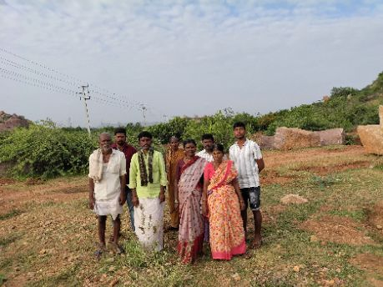
18457 | 1 | KN-05-007-019-065/699 | ಕೆ ಲೀಲಾವತಿ (F) | 20 Jul 2025 00:00:00:000 | Present
18457 | 2 | KN-05-007-019-065/699 | ಪ್ರಹಲ್ಲಾದ ಕೆ (M) | 20 Jul 2025 00:00:00:000 | Present
18457 | 3 | KN-05-007-019-065/699 | ಮಹಾಂಕಾಳಮ್ಮ (F) | 20 Jul 2025 00:00:00:000 | Present
18457 | 4 | KN-05-007-019-065/708 | ಮಾರೆಮ್ಮ (F) | 20 Jul 2025 00:00:00:000 | Present
18457 | 5 | KN-05-007-019-065/710 | ಈ ನಾಗರಾಜ (M) | 20 Jul 2025 00:00:00:000 | Present
18457 | 6 | KN-05-007-019-065/710 | ನರಸಮ್ಮ ಈಡಿಗರ (F) | 20 Jul 2025 00:00:00:000 | Absent
18457 | 7 | KN-05-007-019-065/710 | ಸಣ್ಣ ಈರಣ್ಣ (M) | 20 Jul 2025 00:00:00:000 | Present
18457 | 8 | KN-05-007-019-065/712 | ಅಂದಾಳ್ ಗಂಗಣ್ಣ (M) | 20 Jul 2025 00:00:00:000 | Present
18457 | 9 | KN-05-007-019-065/712 | ಭಂಧಮ್ಮ (F) | 20 Jul 2025 00:00:00:000 | Absent
18457 | 10 | KN-05-007-019-065/808 | ರಾಮಸ್ವಾಮಿ (M) | 20 Jul 2025 00:00:00:000 | Present

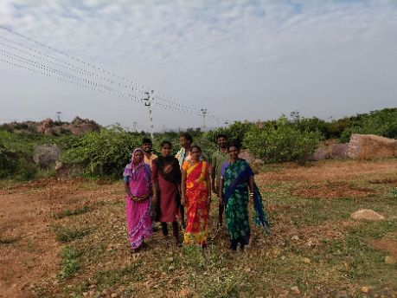
18458 | 1 | KN-05-007-019-065/808 | ಈರಮ್ಮ (F) | 20 Jul 2025 00:00:00:000 | Present
18458 | 2 | KN-05-007-019-065/817 | ದೇವರಾಜ ಕೆ (M) | 20 Jul 2025 00:00:00:000 | Present
18458 | 3 | KN-05-007-019-065/817 | ಬಸವರಾಜ ಕೆ (M) | 20 Jul 2025 00:00:00:000 | Present
18458 | 4 | KN-05-007-019-065/817 | ವೀರೇಶ (M) | 20 Jul 2025 00:00:00:000 | Present
18458 | 5 | KN-05-007-019-065/817 | ಸಾವಿತ್ರಮ್ಮ (F) | 20 Jul 2025 00:00:00:000 | Present
18458 | 6 | KN-05-007-019-065/821 | ರತ್ನಮ್ಮ (F) | 20 Jul 2025 00:00:00:000 | Present
18458 | 7 | KN-05-007-019-065/821 | ಸಾದಮ್ಮ (F) | 20 Jul 2025 00:00:00:000 | Present

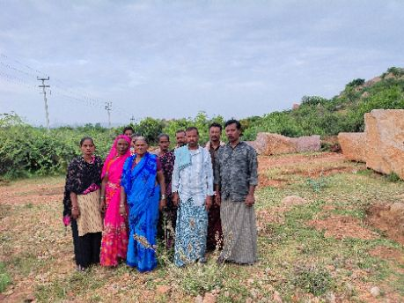
18459 | 1 | KN-05-007-019-065/1330 | ವಿ.ನಾಗರಾಜ (M) | 20 Jul 2025 00:00:00:000 | Present
18459 | 2 | KN-05-007-019-065/1345 | ಚೌಡಿಕಿ ಜಂಬಯ್ಯ (M) | 20 Jul 2025 00:00:00:000 | Present
18459 | 3 | KN-05-007-019-065/1345 | ಪಾರ್ವತಿ (F) | 20 Jul 2025 00:00:00:000 | Present
18459 | 4 | KN-05-007-019-065/1704 | ವಡ್ರು ಮಲ್ಲೇಶಿ (M) | 20 Jul 2025 00:00:00:000 | Present
18459 | 5 | KN-05-007-019-065/2095 | ಗಾದಿಲಿಂಗಪ್ಪ (M) | 20 Jul 2025 00:00:00:000 | Present
18459 | 6 | KN-05-007-019-065/2095 | ರೇಣುಕಮ್ಮ (F) | 20 Jul 2025 00:00:00:000 | Present
18459 | 7 | KN-05-007-019-065/3005 | ಗಾದಿಲಿಂಗಪ್ಪ (M) | 20 Jul 2025 00:00:00:000 | Present
18459 | 8 | KN-05-007-019-065/3005 | ಭಾಗ್ಯಮ್ಮ (F) | 20 Jul 2025 00:00:00:000 | Present
18459 | 9 | KN-05-007-019-065/3023 | ಶಿವಮ್ಮ (F) | 20 Jul 2025 00:00:00:000 | Present
18459 | 10 | KN-05-007-019-065/3697 | ಕೆಂಚಮ್ಮ (F) | 20 Jul 2025 00:00:00:000 | Present

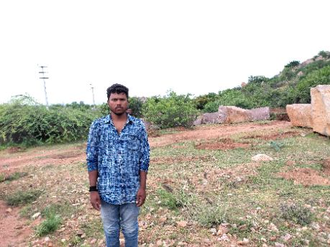
18460 | 1 | KN-05-007-019-065/3697 | ಹನುಮಂತ (M) | 20 Jul 2025 00:00:00:000 | Present

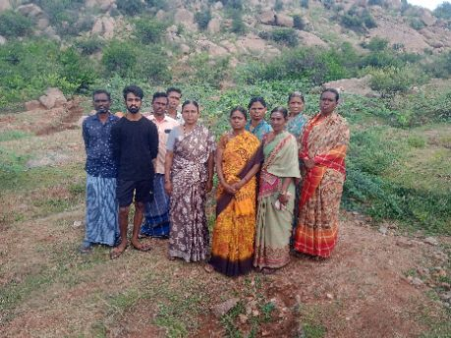
18461 | 1 | KN-05-007-019-065/1362 | ನಾಗರಾಜ (M) | 20 Jul 2025 00:00:00:000 | Present
18461 | 2 | KN-05-007-019-065/1362 | ಹೆಚ್.ಪಾರ್ವತಿ (F) | 20 Jul 2025 00:00:00:000 | Present
18461 | 3 | KN-05-007-019-065/1449 | ವೈ.ಲಕ್ಷ್ಮೀ (F) | 20 Jul 2025 00:00:00:000 | Present
18461 | 4 | KN-05-007-019-065/1449 | ವೈ.ಶರಣ ಬಸವ (M) | 20 Jul 2025 00:00:00:000 | Present
18461 | 5 | KN-05-007-019-065/1571 | ಮಾಲನ್ (F) | 20 Jul 2025 00:00:00:000 | Present
18461 | 6 | KN-05-007-019-065/1571 | ಯೂಸಬ್ (M) | 20 Jul 2025 00:00:00:000 | Present
18461 | 7 | KN-05-007-019-065/1631 | ಬಿ ಎಂ ಗಂಗಮ್ಮ (F) | 20 Jul 2025 00:00:00:000 | Present
18461 | 8 | KN-05-007-019-065/1631 | ಬಿ ಎಂ ಶರತ್ ಕುಮಾರ್ (M) | 20 Jul 2025 00:00:00:000 | Present
18461 | 9 | KN-05-007-019-065/1936 | ನರಸಮ್ಮ (F) | 20 Jul 2025 00:00:00:000 | Present
18461 | 10 | KN-05-007-019-065/1936 | ವಿಜಯಲಕ್ಷ್ಮೀ (F) | 20 Jul 2025 00:00:00:000 | Present

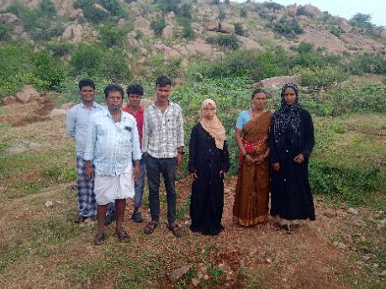
18462 | 1 | KN-05-007-019-065/2012 | ಎಂ ಎ ಎಸ್ ಮೋಯಿನ್ ಬಾಷ (M) | 20 Jul 2025 00:00:00:000 | Present
18462 | 2 | KN-05-007-019-065/2012 | ತಸ್ಲೀಂ ಬಾನು ಎಂ (F) | 20 Jul 2025 00:00:00:000 | Present
18462 | 3 | KN-05-007-019-065/2012 | ಮೆಹತಾಜ್‌ ಯಂ (F) | 20 Jul 2025 00:00:00:000 | Present
18462 | 4 | KN-05-007-019-065/2015 | ಎಮ್ ಖಾಜಾಹುಸೇನ್ (M) | 20 Jul 2025 00:00:00:000 | Present
18462 | 5 | KN-05-007-019-065/2015 | ರಿಜ್ವಾನ ಎಮ್ (F) | 20 Jul 2025 00:00:00:000 | Absent
18462 | 6 | KN-05-007-019-065/2030 | ಪಿ ಕಿರಣ್ ಕುಮಾರ್ (M) | 20 Jul 2025 00:00:00:000 | Present
18462 | 7 | KN-05-007-019-065/2030 | ಪಿ ಶಾಂತಮೂರ್ತಿ (M) | 20 Jul 2025 00:00:00:000 | Present
18462 | 8 | KN-05-007-019-065/2030 | ರೇಣುಕ ಬಿ (F) | 20 Jul 2025 00:00:00:000 | Present
18462 | 9 | KN-05-007-019-065/2033 | ಉಮಾದೇವಿ (F) | 20 Jul 2025 00:00:00:000 | Absent
18462 | 10 | KN-05-007-019-065/2034 | ಯು ಶಕುಂತಲ (F) | 20 Jul 2025 00:00:00:000 | Absent

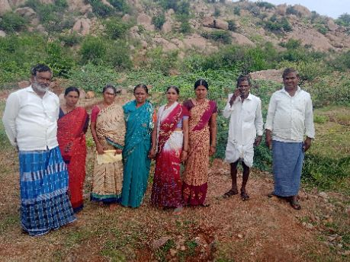
18463 | 1 | KN-05-007-019-065/2034 | ಯು ಬಸವರಾಜ (M) | 20 Jul 2025 00:00:00:000 | Absent
18463 | 2 | KN-05-007-019-065/2036 | ವೈ ರತ್ನಮ್ಮ (F) | 20 Jul 2025 00:00:00:000 | Present
18463 | 3 | KN-05-007-019-065/2046 | ಈರಮ್ಮ (F) | 20 Jul 2025 00:00:00:000 | Present
18463 | 4 | KN-05-007-019-065/2046 | ಶಿವಣ್ಣ ಏಳುಬೆಮಚಿ (M) | 20 Jul 2025 00:00:00:000 | Present
18463 | 5 | KN-05-007-019-065/2074 | ಶರಣಬಸವ ವೈ (M) | 20 Jul 2025 00:00:00:000 | Absent
18463 | 6 | KN-05-007-019-065/2074 | ಸುಮಂಗಳಮ್ಮ (F) | 20 Jul 2025 00:00:00:000 | Present
18463 | 7 | KN-05-007-019-065/3017 | ಅಳಿಗನೂರು ಬಸವರಾಜ್ (M) | 20 Jul 2025 00:00:00:000 | Present
18463 | 8 | KN-05-007-019-065/3017 | ಶರಣಮ್ಮ (F) | 20 Jul 2025 00:00:00:000 | Present
18463 | 9 | KN-05-007-019-065/3027 | ಕರಿಬಸಮ್ಮ (F) | 20 Jul 2025 00:00:00:000 | Present
18463 | 10 | KN-05-007-019-065/3027 | ವೈ ವೀರೇಶ (M) | 20 Jul 2025 00:00:00:000 | Present

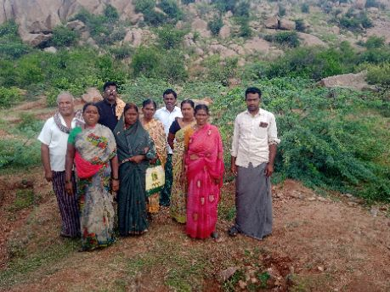
18464 | 1 | KN-05-007-019-065/3028 | ವೈ ವೀರಭದ್ರಪ್ಪ (M) | 20 Jul 2025 00:00:00:000 | Present
18464 | 2 | KN-05-007-019-065/3029 | ಜಡೆಪ್ಪ (M) | 20 Jul 2025 00:00:00:000 | Present
18464 | 3 | KN-05-007-019-065/3029 | ಬಿ ಈರಮ್ಮ (F) | 20 Jul 2025 00:00:00:000 | Present
18464 | 4 | KN-05-007-019-065/3029 | ಸರ್ವೇಣಿ (F) | 20 Jul 2025 00:00:00:000 | Present
18464 | 5 | KN-05-007-019-065/3036 | ನಾಗಮ್ಮ (F) | 20 Jul 2025 00:00:00:000 | Present
18464 | 6 | KN-05-007-019-065/3069 | ಎಸ್ ಗಂಗಮ್ಮ (F) | 20 Jul 2025 00:00:00:000 | Present
18464 | 7 | KN-05-007-019-065/3069 | ಎಸ್ ವಿಜಯಕುಮಾರ್ (M) | 20 Jul 2025 00:00:00:000 | Present
18464 | 8 | KN-05-007-019-065/3069 | ಎಸ್ ಶಿವಪ್ಪ (M) | 20 Jul 2025 00:00:00:000 | Present
18464 | 9 | KN-05-007-019-065/3070 | ಪಿ ನಾಗವೇಣಿ (F) | 20 Jul 2025 00:00:00:000 | Present
18464 | 10 | KN-05-007-019-065/3070 | ಪಿ ಯರೆಪ್ಪ (M) | 20 Jul 2025 00:00:00:000 | Absent

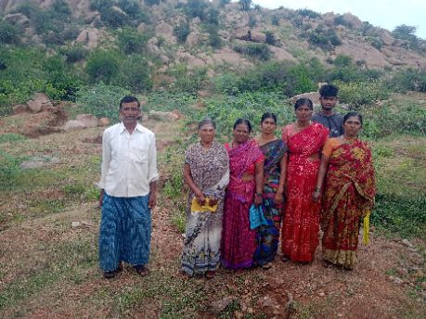
18465 | 1 | KN-05-007-019-065/3074 | ನಾಗಮ್ಮ (F) | 20 Jul 2025 00:00:00:000 | Present
18465 | 2 | KN-05-007-019-065/3076 | ಕಟ್ಟೆ ಬಸಪ್ಪ (M) | 20 Jul 2025 00:00:00:000 | Absent
18465 | 3 | KN-05-007-019-065/3076 | ನಿರ್ಮಲಮ್ಮ (F) | 20 Jul 2025 00:00:00:000 | Present
18465 | 4 | KN-05-007-019-065/3086 | ಪ್ಯಾಟೆಗೌಡ್ರ ಚನ್ನಮ್ಮ (F) | 20 Jul 2025 00:00:00:000 | Absent
18465 | 5 | KN-05-007-019-065/3086 | ವೀರೇಶಪ್ಪ (M) | 20 Jul 2025 00:00:00:000 | Present
18465 | 6 | KN-05-007-019-065/3090 | ಉಳಗಡ್ಡೆ ಪಂಪಾಪತಿ (M) | 20 Jul 2025 00:00:00:000 | Present
18465 | 7 | KN-05-007-019-065/3090 | ಯು ಮಲ್ಲಮ್ಮ (F) | 20 Jul 2025 00:00:00:000 | Present
18465 | 8 | KN-05-007-019-065/3093 | ಹನುಮಂತಮ್ಮ (F) | 20 Jul 2025 00:00:00:000 | Present
18465 | 9 | KN-05-007-019-065/3166 | ಸರಸ್ವತಿ (F) | 20 Jul 2025 00:00:00:000 | Present
18465 | 10 | KN-05-007-019-065/3183 | ಎಮ್ ಬಸವರಾಜ (M) | 20 Jul 2025 00:00:00:000 | Absent

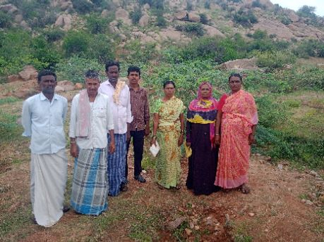
18466 | 1 | KN-05-007-019-065/3183 | ಎಮ್ ಗಂಗಮ್ಮ (F) | 20 Jul 2025 00:00:00:000 | Present
18466 | 2 | KN-05-007-019-065/3189 | ಅಪೀಜಾ ಬೀ (F) | 20 Jul 2025 00:00:00:000 | Present
18466 | 3 | KN-05-007-019-065/3189 | ಎಮ್ ವಲಿಸಾಬ್ (M) | 20 Jul 2025 00:00:00:000 | Present
18466 | 4 | KN-05-007-019-065/3189 | ಮಾಲನ್ ಬೀ (F) | 20 Jul 2025 00:00:00:000 | Absent
18466 | 5 | KN-05-007-019-065/3189 | ವಾಹಿದ್ ಬಾಷ ಎಂ (M) | 20 Jul 2025 00:00:00:000 | Present
18466 | 6 | KN-05-007-019-065/3200 | ಪಂಪಾಪತಿ (M) | 20 Jul 2025 00:00:00:000 | Present
18466 | 7 | KN-05-007-019-065/3200 | ವಸಂತ ಕುಮಾರಿ (F) | 20 Jul 2025 00:00:00:000 | Present
18466 | 8 | KN-05-007-019-065/3203 | ಎಳುಬೆಂಚಿ ಮಹಾಬಲೇಶ್ವರ ಗೌಡ (M) | 20 Jul 2025 00:00:00:000 | Present
18466 | 9 | KN-05-007-019-065/3203 | ಎಳುಬೆಂಚಿ ಲಕ್ಷ್ಮಿ (F) | 20 Jul 2025 00:00:00:000 | Absent
18466 | 10 | KN-05-007-019-065/3251 | ಗೋಡೆ ಹೇಮಣ್ಣ (M) | 20 Jul 2025 00:00:00:000 | Absent

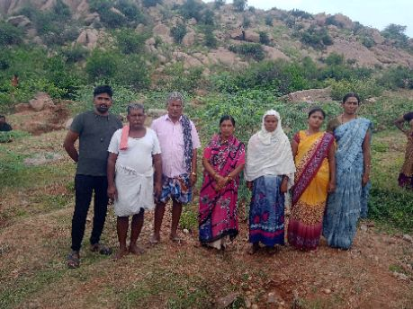
18467 | 1 | KN-05-007-019-065/3251 | ರಾಜೇಶ್ ಜಿ (M) | 20 Jul 2025 00:00:00:000 | Absent
18467 | 2 | KN-05-007-019-065/3258 | ಎಮ್ ಮಾಬುನ್ನಿ (F) | 20 Jul 2025 00:00:00:000 | Present
18467 | 3 | KN-05-007-019-065/3258 | ಎಮ್ ಮಾಬುಸಾಬ್ (M) | 20 Jul 2025 00:00:00:000 | Present
18467 | 4 | KN-05-007-019-065/3374 | ಎಮ್ ಬಾಷ (M) | 20 Jul 2025 00:00:00:000 | Absent
18467 | 5 | KN-05-007-019-065/3406 | ನೂರ್ ಜಹಾನ್ (F) | 20 Jul 2025 00:00:00:000 | Present
18467 | 6 | KN-05-007-019-065/3574 | ಬಿ ವಿದ್ಯಾವತಿ (F) | 20 Jul 2025 00:00:00:000 | Present
18467 | 7 | KN-05-007-019-065/3584 | ಜೆ ಉಮಾದೇವಿ (F) | 20 Jul 2025 00:00:00:000 | Absent
18467 | 8 | KN-05-007-019-065/3682 | ಪಂಪಾಪತಿ (M) | 20 Jul 2025 00:00:00:000 | Present
18467 | 9 | KN-05-007-019-065/3682 | ಶೇಖರಪ್ಪ ಬಿ (M) | 20 Jul 2025 00:00:00:000 | Present
18467 | 10 | KN-05-007-019-065/3689 | ಜೆ ಚಂದ್ರಕಲಾ (F) | 20 Jul 2025 00:00:00:000 | Present

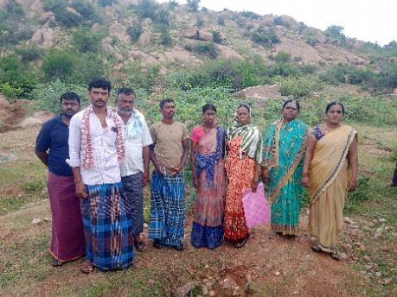
18468 | 1 | KN-05-007-019-065/3689 | ಜೆ ನಾಗರುದ್ರಗೌಡ (M) | 20 Jul 2025 00:00:00:000 | Present
18468 | 2 | KN-05-007-019-065/3728 | ಅಯೂಬ್ ಬಿ ಆರ್ (M) | 20 Jul 2025 00:00:00:000 | Absent
18468 | 3 | KN-05-007-019-065/3728 | ಬಿ ಆರ್ ಗೌಸಿಯ (F) | 20 Jul 2025 00:00:00:000 | Absent
18468 | 4 | KN-05-007-019-065/3762 | ಹಫಿಬಾ (F) | 20 Jul 2025 00:00:00:000 | Present
18468 | 5 | KN-05-007-019-065/3859 | ವೈ ಚನ್ನಪ್ಪ (M) | 20 Jul 2025 00:00:00:000 | Present
18468 | 6 | KN-05-007-019-065/3859 | ವೈ ಶೃತಿ (F) | 20 Jul 2025 00:00:00:000 | Present
18468 | 7 | KN-05-007-019-065/4123 | ಎನ್‌ ಸಿ ನಂದಿನಿ (F) | 20 Jul 2025 00:00:00:000 | Present
18468 | 8 | KN-05-007-019-065/4123 | ಬಿ ನಾಗರಾಜಗೌಡ (M) | 20 Jul 2025 00:00:00:000 | Present
18468 | 9 | KN-05-007-019-065/4124 | ಎನ್‌ ಸಿ ನೀಲಮ್ಮ (F) | 20 Jul 2025 00:00:00:000 | Present
18468 | 10 | KN-05-007-019-065/4124 | ಕುಮಾರ್‌ ಎನ್‌ ಸಿ (M) | 20 Jul 2025 00:00:00:000 | Present

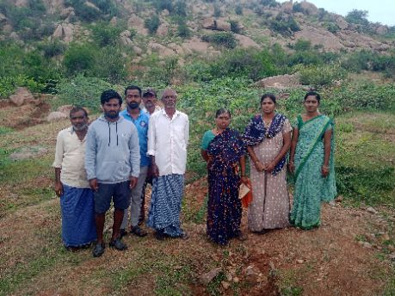
18469 | 1 | KN-05-007-019-065/4124 | ಎನ್‌ ಸಿ ಸಂದೀಪ್ (M) | 20 Jul 2025 00:00:00:000 | Present
18469 | 2 | KN-05-007-019-065/4124 | ಶೃತಿ (F) | 20 Jul 2025 00:00:00:000 | Present
18469 | 3 | KN-05-007-019-065/418 | ವಿರೇಶ (M) | 20 Jul 2025 00:00:00:000 | Present
18469 | 4 | KN-05-007-019-065/418 | ಶಿವಮ್ಮ (F) | 20 Jul 2025 00:00:00:000 | Present
18469 | 5 | KN-05-007-019-065/4204 | ಎಮ್‌ ಭವಾನಿ (F) | 20 Jul 2025 00:00:00:000 | Absent
18469 | 6 | KN-05-007-019-065/4204 | ಚಂದ್ರ ಶೇಖರ ಜೆ (M) | 20 Jul 2025 00:00:00:000 | Present
18469 | 7 | KN-05-007-019-065/4204 | ಜೆ ರೆಣುಜಕಮ್ಮ (F) | 20 Jul 2025 00:00:00:000 | Absent
18469 | 8 | KN-05-007-019-065/4241 | ಪಿ ವೀಣಾ (F) | 20 Jul 2025 00:00:00:000 | Present
18469 | 9 | KN-05-007-019-065/4241 | ವೈ ಸುರೇಶ (M) | 20 Jul 2025 00:00:00:000 | Present
18469 | 10 | KN-05-007-019-065/426 | ವೀರಭದ್ರಪ್ಪ (M) | 20 Jul 2025 00:00:00:000 | Present

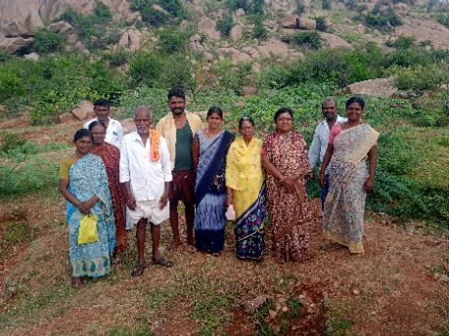
18470 | 1 | KN-05-007-019-065/426 | ಪ್ರಮೀಳಾ (F) | 20 Jul 2025 00:00:00:000 | Present
18470 | 2 | KN-05-007-019-065/4269 | ಶ್ರೀದೇವಿ (F) | 20 Jul 2025 00:00:00:000 | Present
18470 | 3 | KN-05-007-019-065/4269 | ಶೇಖರಪ್ಪ ಚೌಡಿ (M) | 20 Jul 2025 00:00:00:000 | Present
18470 | 4 | KN-05-007-019-065/427 | ಎಸ್.ಧನುಂಜಯ (M) | 20 Jul 2025 00:00:00:000 | Present
18470 | 5 | KN-05-007-019-065/427 | ಪವಿತ್ರ ಎಸ್ (F) | 20 Jul 2025 00:00:00:000 | Present
18470 | 6 | KN-05-007-019-065/427 | ಮಲ್ಲಿಕಾರ್ಜುನ (M) | 20 Jul 2025 00:00:00:000 | Present
18470 | 7 | KN-05-007-019-065/427 | ಯರೆಮ್ಮ (F) | 20 Jul 2025 00:00:00:000 | Present
18470 | 8 | KN-05-007-019-065/433 | ಮಲ್ಲಮ್ಮ (F) | 20 Jul 2025 00:00:00:000 | Present
18470 | 9 | KN-05-007-019-065/437 | ನೀಲಮ್ಮ (F) | 20 Jul 2025 00:00:00:000 | Present
18470 | 10 | KN-05-007-019-065/437 | ಸಂಕ್ರಪ್ಪ (M) | 20 Jul 2025 00:00:00:000 | Present

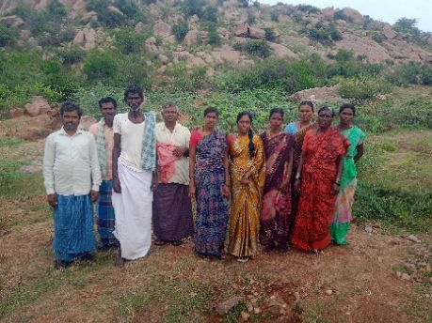
18471 | 1 | KN-05-007-019-065/438 | ಅನ್ನಪೂರ್ಣಮ್ಮ (F) | 20 Jul 2025 00:00:00:000 | Present
18471 | 2 | KN-05-007-019-065/443 | ನಂದಿನಿ (F) | 20 Jul 2025 00:00:00:000 | Present
18471 | 3 | KN-05-007-019-065/443 | ಬನ್ನಮ್ಮ (F) | 20 Jul 2025 00:00:00:000 | Present
18471 | 4 | KN-05-007-019-065/443 | ವಿರುಪಾಕ್ಷಿ (M) | 20 Jul 2025 00:00:00:000 | Present
18471 | 5 | KN-05-007-019-065/456 | ಶ್ಯಾಮಲ (F) | 20 Jul 2025 00:00:00:000 | Present
18471 | 6 | KN-05-007-019-065/481 | ಜೆ ಲಲಿತಮ್ಮ (F) | 20 Jul 2025 00:00:00:000 | Present
18471 | 7 | KN-05-007-019-065/481 | ರಾಜೇಗೌಡ (M) | 20 Jul 2025 00:00:00:000 | Present
18471 | 8 | KN-05-007-019-065/560 | ಬಸಮ್ಮ (F) | 20 Jul 2025 00:00:00:000 | Present
18471 | 9 | KN-05-007-019-065/560 | ಶಿವಪ್ಪ (M) | 20 Jul 2025 00:00:00:000 | Present
18471 | 10 | KN-05-007-019-065/564 | ಹಂಪನಗೌಡ (M) | 20 Jul 2025 00:00:00:000 | Present

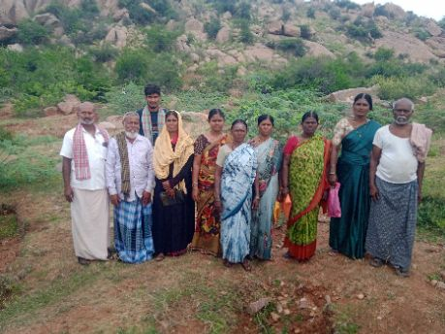
18472 | 1 | KN-05-007-019-065/564 | ಮೀನಾಕ್ಷಿ (F) | 20 Jul 2025 00:00:00:000 | Present
18472 | 2 | KN-05-007-019-065/571 | ರತ್ನಮ್ಮ (F) | 20 Jul 2025 00:00:00:000 | Present
18472 | 3 | KN-05-007-019-065/572 | ಮಾದೇವಿ (F) | 20 Jul 2025 00:00:00:000 | Present
18472 | 4 | KN-05-007-019-065/574 | ಕೆ.ಎಂ.ಗುರುಸ್ವಾಮಿ (M) | 20 Jul 2025 00:00:00:000 | Present
18472 | 5 | KN-05-007-019-065/574 | ಶಾರದ (F) | 20 Jul 2025 00:00:00:000 | Present
18472 | 6 | KN-05-007-019-065/575 | ಎಮ್ ಗೌಸ್ ಸಾಬ್ (M) | 20 Jul 2025 00:00:00:000 | Present
18472 | 7 | KN-05-007-019-065/575 | ಎಮ್ ಮೆಹಮೂದ್ (M) | 20 Jul 2025 00:00:00:000 | Present
18472 | 8 | KN-05-007-019-065/575 | ಎಮ್ ಶಾಜಾದಿ (F) | 20 Jul 2025 00:00:00:000 | Present
18472 | 9 | KN-05-007-019-065/576 | ಕುಂಟನಾಳು ತಿಪ್ಪಣ್ಣ (M) | 20 Jul 2025 00:00:00:000 | Present
18472 | 10 | KN-05-007-019-065/576 | ಗಂಗಮ್ಮ (F) | 20 Jul 2025 00:00:00:000 | Present

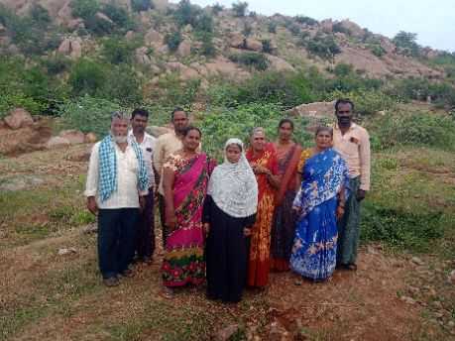
18473 | 1 | KN-05-007-019-065/576 | ಕೆ ಶಿವರಾಜ (M) | 20 Jul 2025 00:00:00:000 | Present
18473 | 2 | KN-05-007-019-065/579 | ಅಸೇನಾ ಬಾನು (F) | 20 Jul 2025 00:00:00:000 | Present
18473 | 3 | KN-05-007-019-065/579 | ಮುಲ್ಲಾ ಶೇಕ್ಷಾವಲಿ (M) | 20 Jul 2025 00:00:00:000 | Present
18473 | 4 | KN-05-007-019-065/591 | ಅಕ್ಕಮಹಾದೆವಿ (F) | 20 Jul 2025 00:00:00:000 | Present
18473 | 5 | KN-05-007-019-065/591 | ಏಳುಬೆಂಚಿ ಶೇಕರಪ್ಪ (M) | 20 Jul 2025 00:00:00:000 | Present
18473 | 6 | KN-05-007-019-065/591 | ಗಂಗಮ್ಮ (F) | 20 Jul 2025 00:00:00:000 | Present
18473 | 7 | KN-05-007-019-065/591 | ಜ್ಞಾನೇಶ್ವರಿ (F) | 20 Jul 2025 00:00:00:000 | Present
18473 | 8 | KN-05-007-019-065/591 | ಶಿವಕುಮಾರ್ (M) | 20 Jul 2025 00:00:00:000 | Absent
18473 | 9 | KN-05-007-019-065/607 | ಅಡಿವೆಪ್ಪ (M) | 20 Jul 2025 00:00:00:000 | Present
18473 | 10 | KN-05-007-019-065/607 | ಗಂಗಮ್ಮ (F) | 20 Jul 2025 00:00:00:000 | Present

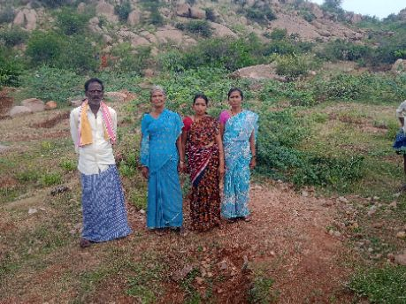
18474 | 1 | KN-05-007-019-065/648 | ನಾಗಮ್ಮ (F) | 20 Jul 2025 00:00:00:000 | Present
18474 | 2 | KN-05-007-019-065/727 | ರತ್ನಮ್ಮ (F) | 20 Jul 2025 00:00:00:000 | Absent
18474 | 3 | KN-05-007-019-065/727 | ಹನುಮಯ್ಯ (M) | 20 Jul 2025 00:00:00:000 | Absent
18474 | 4 | KN-05-007-019-065/829 | ಕೆ.ಎಂ.ಅನ್ನಪೂರ್ಣಮ್ಮ (F) | 20 Jul 2025 00:00:00:000 | Present
18474 | 5 | KN-05-007-019-065/829 | ಕೆ.ಎಂ.ಮಂಜುಳ (F) | 20 Jul 2025 00:00:00:000 | Present
18474 | 6 | KN-05-007-019-065/829 | ಕೆ.ಎಂ.ಶ್ರೀಧರ (M) | 20 Jul 2025 00:00:00:000 | Absent
18474 | 7 | KN-05-007-019-065/901 | ಗುಡಟ್ಟಿ ಅಂಶಪ್ಪ (M) | 20 Jul 2025 00:00:00:000 | Absent
18474 | 8 | KN-05-007-019-065/901 | ಲಕ್ಷ್ಮಿ (F) | 20 Jul 2025 00:00:00:000 | Absent
18474 | 9 | KN-05-007-019-065/927 | ಬಸಪ್ಪ (M) | 20 Jul 2025 00:00:00:000 | Present

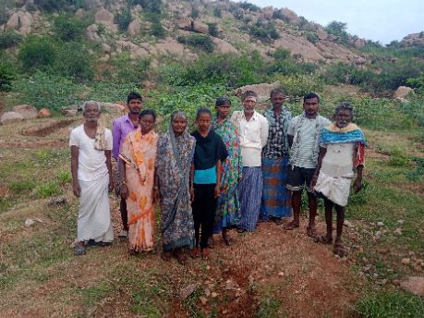
18475 | 1 | KN-05-007-019-065/1072 | ಶಾಂತಮ್ಮ (F) | 20 Jul 2025 00:00:00:000 | Present
18475 | 2 | KN-05-007-019-065/1072 | ಶೇಕಣ್ಣ (M) | 20 Jul 2025 00:00:00:000 | Present
18475 | 3 | KN-05-007-019-065/1107 | ಈರಮ್ಮ (F) | 20 Jul 2025 00:00:00:000 | Present
18475 | 4 | KN-05-007-019-065/1107 | ಹನುಮಂತಪ್ಪ (M) | 20 Jul 2025 00:00:00:000 | Present
18475 | 5 | KN-05-007-019-065/1148 | ಈರಣ್ಣ (M) | 20 Jul 2025 00:00:00:000 | Present
18475 | 6 | KN-05-007-019-065/1150 | ಎರ್ರಿಸ್ವಾಮಿ (M) | 20 Jul 2025 00:00:00:000 | Present
18475 | 7 | KN-05-007-019-065/1150 | ಚೌಡಿನಾಯ್ಕ ಅಂಭಮ್ಮ (F) | 20 Jul 2025 00:00:00:000 | Present
18475 | 8 | KN-05-007-019-065/1157 | ಜಗದೀಶ ಸಿ ಎನ್ (M) | 20 Jul 2025 00:00:00:000 | Present
18475 | 9 | KN-05-007-019-065/1157 | ಲಕ್ಷ್ಮಿ (F) | 20 Jul 2025 00:00:00:000 | Present
18475 | 10 | KN-05-007-019-065/1157 | ಸಿ.ಎಂ.ಈರಣ್ಣ (M) | 20 Jul 2025 00:00:00:000 | Present

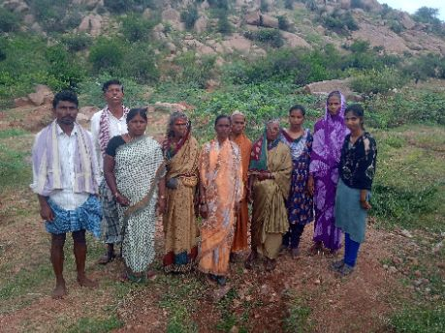
18476 | 1 | KN-05-007-019-065/1159 | ಚಾಮುಂಡಮ್ಮ (F) | 20 Jul 2025 00:00:00:000 | Present
18476 | 2 | KN-05-007-019-065/1162 | ಬೀಬಿ (F) | 20 Jul 2025 00:00:00:000 | Present
18476 | 3 | KN-05-007-019-065/1170-A | ಎನ್‌ ಎಮ್‌ ನೀಲ (F) | 20 Jul 2025 00:00:00:000 | Present
18476 | 4 | KN-05-007-019-065/1170-A | ಪದ್ಮ ಎಮ್ (F) | 20 Jul 2025 00:00:00:000 | Present
18476 | 5 | KN-05-007-019-065/1170-A | ಮಾಸ್ತಿ ಪ್ರಕಾಶ (M) | 20 Jul 2025 00:00:00:000 | Present
18476 | 6 | KN-05-007-019-065/1170-A | ಮಾಸ್ತಿ ಹುಲಿಗೆಮ್ಮ (F) | 20 Jul 2025 00:00:00:000 | Present
18476 | 7 | KN-05-007-019-065/1172 | ಅನ್ನಪೂರ್ಣ (F) | 20 Jul 2025 00:00:00:000 | Present
18476 | 8 | KN-05-007-019-065/1172 | ಸಿದ್ದಯ್ಯ ಪೂಜಾರಿ (M) | 20 Jul 2025 00:00:00:000 | Present
18476 | 9 | KN-05-007-019-065/1173 | ಉಪ್ಪಳಪ್ಪ (M) | 20 Jul 2025 00:00:00:000 | Present
18476 | 10 | KN-05-007-019-065/1181 | ತಿಪ್ಪಮ್ಮ (F) | 20 Jul 2025 00:00:00:000 | Present

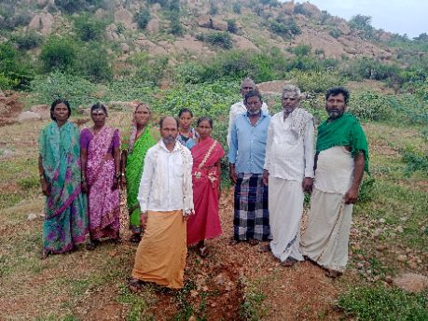
18477 | 1 | KN-05-007-019-065/1183 | ಉಪ್ಪಳದ ಈರಣ್ಣ (M) | 20 Jul 2025 00:00:00:000 | Present
18477 | 2 | KN-05-007-019-065/1183 | ಗುಂಡಮ್ಮ (F) | 20 Jul 2025 00:00:00:000 | Present
18477 | 3 | KN-05-007-019-065/1184 | ಉಪ್ಪಳದ ನಾಗರಾಜ (M) | 20 Jul 2025 00:00:00:000 | Present
18477 | 4 | KN-05-007-019-065/1184 | ಶೇಷಮ್ಮ (F) | 20 Jul 2025 00:00:00:000 | Present
18477 | 5 | KN-05-007-019-065/1185 | ಮೌಲಮ್ಮ (F) | 20 Jul 2025 00:00:00:000 | Present
18477 | 6 | KN-05-007-019-065/1193 | ನೀಲಮ್ಮ (F) | 20 Jul 2025 00:00:00:000 | Present
18477 | 7 | KN-05-007-019-065/1197 | ಜಾನಕಿ (F) | 20 Jul 2025 00:00:00:000 | Present
18477 | 8 | KN-05-007-019-065/1197 | ಸಿದ್ರಾಮಪ್ಪ (M) | 20 Jul 2025 00:00:00:000 | Present
18477 | 9 | KN-05-007-019-065/1204 | ಕರಿಬಸಮ್ಮ (F) | 20 Jul 2025 00:00:00:000 | Present
18477 | 10 | KN-05-007-019-065/1204 | ಸಣ್ಣ ಕಾಡಸಿದ್ದಪ್ಪ ವಗ್ಗೂರು (M) | 20 Jul 2025 00:00:00:000 | Present


18478 | 1 | KN-05-007-019-065/1206 | ಈರೇಶ (M) | 20 Jul 2025 00:00:00:000 | Present
18478 | 2 | KN-05-007-019-065/1206 | ನೀಲಮ್ಮ (F) | 20 Jul 2025 00:00:00:000 | Present
18478 | 3 | KN-05-007-019-065/1206 | ಪಾರ್ವತಿ (F) | 20 Jul 2025 00:00:00:000 | Present
18478 | 4 | KN-05-007-019-065/1206 | ಮಸ್ತಾನಪ್ಪ (M) | 20 Jul 2025 00:00:00:000 | Present
18478 | 5 | KN-05-007-019-065/1210 | ಕಲಕಂಭ ವೀರೇಶ (M) | 20 Jul 2025 00:00:00:000 | Present
18478 | 6 | KN-05-007-019-065/1210 | ಶಾಂತಮ್ಮ (F) | 20 Jul 2025 00:00:00:000 | Present
18478 | 7 | KN-05-007-019-065/1212 | ಕಲಕಂಭ ಸಿದ್ದಮ್ಮ (F) | 20 Jul 2025 00:00:00:000 | Present
18478 | 8 | KN-05-007-019-065/1213 | ಕಲಕಂಭ ವೀರೇಶ (M) | 20 Jul 2025 00:00:00:000 | Present
18478 | 9 | KN-05-007-019-065/1213 | ನರಸಮ್ಮ (F) | 20 Jul 2025 00:00:00:000 | Present
18478 | 10 | KN-05-007-019-065/1221 | ಕೊಳಗಲ್ಲು ಯರ್ರೆಪ್ಪ (M) | 20 Jul 2025 00:00:00:000 | Present


18479 | 1 | KN-05-007-019-065/1221 | ಈರಮ್ಮ (F) | 20 Jul 2025 00:00:00:000 | Present
18479 | 2 | KN-05-007-019-065/1497 | ಗುರುರಾಜ (M) | 20 Jul 2025 00:00:00:000 | Present
18479 | 3 | KN-05-007-019-065/1497 | ಮಂಜಮ್ಮ (F) | 20 Jul 2025 00:00:00:000 | Present
18479 | 4 | KN-05-007-019-065/1497 | ಮಲ್ಲಿಕಾರ್ಜುನ (M) | 20 Jul 2025 00:00:00:000 | Present
18479 | 5 | KN-05-007-019-065/1530 | ಗಂಗಮ್ಮ (F) | 20 Jul 2025 00:00:00:000 | Present
18479 | 6 | KN-05-007-019-065/1530 | ಗಾದಿಲಿಂಗಪ್ಪ (M) | 20 Jul 2025 00:00:00:000 | Present
18479 | 7 | KN-05-007-019-065/1658 | ಮಾಸ್ತಿ ತಾಯಮ್ಮ (F) | 20 Jul 2025 00:00:00:000 | Present
18479 | 8 | KN-05-007-019-065/1658 | ಮಾಸ್ತಿ ಹನುಮಂತಪ್ಪ (M) | 20 Jul 2025 00:00:00:000 | Present
18479 | 9 | KN-05-007-019-065/1682 | ಪೀರಾಸಾಬ್ (M) | 20 Jul 2025 00:00:00:000 | Present
18479 | 10 | KN-05-007-019-065/1682 | ರಜೀಯಾ ಬೇಗಂ (F) | 20 Jul 2025 00:00:00:000 | Present


18480 | 1 | KN-05-007-019-065/1768 | ಹುಸೇನ್ ಬೀ (F) | 20 Jul 2025 00:00:00:000 | Absent
18480 | 2 | KN-05-007-019-065/1777 | ಏಚ್‌ ಹನುಮಂತ (M) | 20 Jul 2025 00:00:00:000 | Absent
18480 | 3 | KN-05-007-019-065/1777 | ಹರಿವಾಣದ ಪಾರ್ವತಮ್ಮ (F) | 20 Jul 2025 00:00:00:000 | Absent
18480 | 4 | KN-05-007-019-065/1814 | ಬಿ ಭಾಗ್ಯಮ್ಮ (F) | 20 Jul 2025 00:00:00:000 | Present
18480 | 5 | KN-05-007-019-065/1998 | ಕುಡಿತಿನಿ ಈರಮ್ಮ (F) | 20 Jul 2025 00:00:00:000 | Present
18480 | 6 | KN-05-007-019-065/1999 | ಕೆ ಶಾಜನ್ ಬೀ (F) | 20 Jul 2025 00:00:00:000 | Present
18480 | 7 | KN-05-007-019-065/1999 | ಮುಬಾರಕ್ ಭಾಷ (M) | 20 Jul 2025 00:00:00:000 | Present
18480 | 8 | KN-05-007-019-065/2038 | ಉಪ್ಪಳದ ದೊಡ್ಡ ಸಿದ್ದಪ್ಪ (M) | 20 Jul 2025 00:00:00:000 | Present
18480 | 9 | KN-05-007-019-065/2038 | ಉಪ್ಪಳದ ಲಕ್ಷ್ಮಿ (F) | 20 Jul 2025 00:00:00:000 | Present
18480 | 10 | KN-05-007-019-065/2087 | ಅಮೀನ (F) | 20 Jul 2025 00:00:00:000 | Absent


18481 | 1 | KN-05-007-019-065/3039 | ಅಗಸರ ಕೆ ಮಾಬು (M) | 20 Jul 2025 00:00:00:000 | Present
18481 | 2 | KN-05-007-019-065/3039 | ಅಗಸರ ಸುಜಾತ (F) | 20 Jul 2025 00:00:00:000 | Present
18481 | 3 | KN-05-007-019-065/3098 | ಸಿಎನ್ ಲಕ್ಷ್ಮಿ (F) | 20 Jul 2025 00:00:00:000 | Present
18481 | 4 | KN-05-007-019-065/3313 | ಉಪ್ಪಳದ ಪೂಜಾರಿ ನೀಲಮ್ಮ (F) | 20 Jul 2025 00:00:00:000 | Present
18481 | 5 | KN-05-007-019-065/3313 | ಉಪ್ಪಳದ ಪೂಜಾರಿ ವೀರೇಶ (M) | 20 Jul 2025 00:00:00:000 | Present
18481 | 6 | KN-05-007-019-065/956 | ಕೆ ಲಕ್ಷ್ಮಿ (F) | 20 Jul 2025 00:00:00:000 | Present
18481 | 7 | KN-05-007-019-065/960 | ಗೌರಮ್ಮ (F) | 20 Jul 2025 00:00:00:000 | Present
18481 | 8 | KN-05-007-019-065/960 | ಬಿ ನಾಗರಾಜ (M) | 20 Jul 2025 00:00:00:000 | Present
18481 | 9 | KN-05-007-019-065/972 | ಬಿ ದೇವರಾಜ (M) | 20 Jul 2025 00:00:00:000 | Present
18481 | 10 | KN-05-007-019-065/972 | ಬಿ ಸತೀಶ್‌ (M) | 20 Jul 2025 00:00:00:000 | Present


18482 | 1 | KN-05-007-019-065/973 | ದೊಡ್ಡ ಲಿಂಗಮ್ಮ (F) | 20 Jul 2025 00:00:00:000 | Present
18482 | 2 | KN-05-007-019-065/973 | ಬಾರಿಕಿರು ಮಲ್ಲಿಕಾರ್ಜುನ (M) | 20 Jul 2025 00:00:00:000 | Present
18482 | 3 | KN-05-007-019-065/974 | ಬಾರಿಕಿರು ಶ್ರೀನಿವಾಸ (M) | 20 Jul 2025 00:00:00:000 | Present
18482 | 4 | KN-05-007-019-065/974 | ಸಣ್ಣ ಲಿಂಗಮ್ಮ (F) | 20 Jul 2025 00:00:00:000 | Present
18482 | 5 | KN-05-007-019-065/981 | ಕೊಳುರು ವಿರುಪಾಕ್ಷಪ್ಪ (M) | 20 Jul 2025 00:00:00:000 | Present
18482 | 6 | KN-05-007-019-065/981 | ರಾಮಲಿಂಗಮ್ಮ (F) | 20 Jul 2025 00:00:00:000 | Present


18487 | 1 | KN-05-007-019-065/1046 | ಮಂಗಳಮ್ಮ (F) | 20 Jul 2025 00:00:00:000 | Present
18487 | 2 | KN-05-007-019-065/1083 | ಪಾರ್ವತಮ್ಮ (F) | 20 Jul 2025 00:00:00:000 | Present
18487 | 3 | KN-05-007-019-065/1083 | ರಮೇಶ (M) | 20 Jul 2025 00:00:00:000 | Present
18487 | 4 | KN-05-007-019-065/1200 | ಹೊಳಗುಂದಿ ಈರಮ್ಮ (F) | 20 Jul 2025 00:00:00:000 | Absent
18487 | 5 | KN-05-007-019-065/1430 | ಅಂಬಮ್ಮ (F) | 20 Jul 2025 00:00:00:000 | Present
18487 | 6 | KN-05-007-019-065/1430 | ಯುವರಾಜ ವೈ (M) | 20 Jul 2025 00:00:00:000 | Present
18487 | 7 | KN-05-007-019-065/1458 | ಪ್ರಶಾಂತ್‌ ಕುಮಾರ್‌ ಹೆಚ್ (M) | 20 Jul 2025 00:00:00:000 | Present
18487 | 8 | KN-05-007-019-065/1458 | ಮಲ್ಲಯ್ಯ (M) | 20 Jul 2025 00:00:00:000 | Present
18487 | 9 | KN-05-007-019-065/1458 | ಹುಲಿಗೆಮ್ಮ (F) | 20 Jul 2025 00:00:00:000 | Absent
18487 | 10 | KN-05-007-019-065/1508 | ಸಣ್ಣ ಪೊಂಪಣ್ಣ (M) | 20 Jul 2025 00:00:00:000 | Present


18488 | 1 | KN-05-007-019-065/1508 | ಕಾಣಿಕೆಮ್ಮ (F) | 20 Jul 2025 00:00:00:000 | Present
18488 | 2 | KN-05-007-019-065/1659 | ಕೊಳ್ಳಿ ಮಲ್ಲಮ್ಮ (F) | 20 Jul 2025 00:00:00:000 | Present
18488 | 3 | KN-05-007-019-065/1659 | ಗಾದಿಲಿಂಗಪ್ಪ ಕೊಳ್ಳಿ (M) | 20 Jul 2025 00:00:00:000 | Present
18488 | 4 | KN-05-007-019-065/1672 | ಹೆಚ್ ಭಾಗ್ಯಮ್ಮ (F) | 20 Jul 2025 00:00:00:000 | Present
18488 | 5 | KN-05-007-019-065/1960 | ಗಾದಿಲಿಂಗಪ್ಪ (M) | 20 Jul 2025 00:00:00:000 | Present
18488 | 6 | KN-05-007-019-065/1960 | ಹಂಪಮ್ಮ (F) | 20 Jul 2025 00:00:00:000 | Present
18488 | 7 | KN-05-007-019-065/1963 | ಎಸ್ ರಾಮನಾಯ್ಕ (M) | 20 Jul 2025 00:00:00:000 | Present
18488 | 8 | KN-05-007-019-065/1963 | ಜಡೆಮ್ಮ (F) | 20 Jul 2025 00:00:00:000 | Present
18488 | 9 | KN-05-007-019-065/1963 | ಶಿರಿಗೇರಿ ಶ್ರೀಧರ (M) | 20 Jul 2025 00:00:00:000 | Present
18488 | 10 | KN-05-007-019-065/3272 | ವೈ ಶಕುಂತಲ (F) | 20 Jul 2025 00:00:00:000 | Present


18489 | 1 | KN-05-007-019-065/3272 | ರಮೇಶ ವೈ (M) | 20 Jul 2025 00:00:00:000 | Present
18489 | 2 | KN-05-007-019-065/3272 | ವೈ ಸುಧಾಮ (M) | 20 Jul 2025 00:00:00:000 | Present
18489 | 3 | KN-05-007-019-065/344 | ಹುಲಿಗೆಮ್ಮ (F) | 20 Jul 2025 00:00:00:000 | Present
18489 | 4 | KN-05-007-019-065/346 | ಮಲ್ಲಮ್ಮ (F) | 20 Jul 2025 00:00:00:000 | Present
18489 | 5 | KN-05-007-019-065/352 | ಮಲ್ಲಮ್ಮ (F) | 20 Jul 2025 00:00:00:000 | Absent
18489 | 6 | KN-05-007-019-065/352 | ವೀರಮಲ್ಲ (M) | 20 Jul 2025 00:00:00:000 | Absent
18489 | 7 | KN-05-007-019-065/3685 | ಕೆ ತಿಮ್ಮಯ್ಯ (M) | 20 Jul 2025 00:00:00:000 | Present
18489 | 8 | KN-05-007-019-065/3685 | ಕೆ ದ್ಯಾವಣ್ಣ (M) | 20 Jul 2025 00:00:00:000 | Present
18489 | 9 | KN-05-007-019-065/374 | ರತ್ನಮ್ಮ (F) | 20 Jul 2025 00:00:00:000 | Present
18489 | 10 | KN-05-007-019-065/374 | ಶ್ರೀನಿವಾಸ (M) | 20 Jul 2025 00:00:00:000 | Present


18490 | 1 | KN-05-007-019-065/374 | ಬಿ ಎನ್ ವನಜಾಕ್ಷಿ (F) | 20 Jul 2025 00:00:00:000 | Absent
18490 | 2 | KN-05-007-019-065/374 | ರಮೇಶ (M) | 20 Jul 2025 00:00:00:000 | Absent
18490 | 3 | KN-05-007-019-065/524 | ಮುಕಪ್ಪ (M) | 20 Jul 2025 00:00:00:000 | Absent
18490 | 4 | KN-05-007-019-065/524 | ಶಿದ್ದಲಿಂಗಮ್ಮ (F) | 20 Jul 2025 00:00:00:000 | Absent
18490 | 5 | KN-05-007-019-065/526 | ಕೊಳ್ಳಿ ಮಾರೆಪ್ಪ (M) | 20 Jul 2025 00:00:00:000 | Present
18490 | 6 | KN-05-007-019-065/526 | ದೇವಿ (F) | 20 Jul 2025 00:00:00:000 | Present
18490 | 7 | KN-05-007-019-065/526 | ನೀಲಮ್ಮ (F) | 20 Jul 2025 00:00:00:000 | Present
18490 | 8 | KN-05-007-019-065/629 | ತಿಮ್ಮಪ್ಪ (M) | 20 Jul 2025 00:00:00:000 | Present
18490 | 9 | KN-05-007-019-065/907 | ಕೊಳ್ಳಿ ಈರಣ್ಣ (M) | 20 Jul 2025 00:00:00:000 | Present
18490 | 10 | KN-05-007-019-065/907 | ಸುಂಕಮ್ಮ (F) | 20 Jul 2025 00:00:00:000 | Present


18491 | 1 | KN-05-007-019-065/907 | ತಿಪ್ಪೇಸ್ವಾಮಿ (M) | 20 Jul 2025 00:00:00:000 | Present
18491 | 2 | KN-05-007-019-065/907 | ಹುಲಿಗೆಮ್ಮ (F) | 20 Jul 2025 00:00:00:000 | Present
18491 | 3 | KN-05-007-019-065/910 | ಕಲಾವತಿ (F) | 20 Jul 2025 00:00:00:000 | Present
18491 | 4 | KN-05-007-019-065/910 | ಬಸವರಾಜ ಎನ್ (M) | 20 Jul 2025 00:00:00:000 | Present
18491 | 5 | KN-05-007-019-065/910 | ಮಂಕಾಳಮ್ಮ (F) | 20 Jul 2025 00:00:00:000 | Present
18491 | 6 | KN-05-007-019-065/912 | ನರಸಮ್ಮ (F) | 20 Jul 2025 00:00:00:000 | Present
18491 | 7 | KN-05-007-019-065/912 | ಹೆಬ್ಬಾಳು ಬಾಲಯ್ಯ (M) | 20 Jul 2025 00:00:00:000 | Present
18491 | 8 | KN-05-007-019-065/942 | ಅಯ್ಯಮ್ಮ (F) | 20 Jul 2025 00:00:00:000 | Present
18491 | 9 | KN-05-007-019-065/952 | ರಾಮಾಂಜಿನಿ ಕೊಳ್ಳಿ (M) | 20 Jul 2025 00:00:00:000 | Present
18491 | 10 | KN-05-007-019-065/952 | ಲಕ್ಷ್ಮಿ (F) | 20 Jul 2025 00:00:00:000 | Present


18492 | 1 | KN-05-007-019-065/9697 | ಬೆಳ್ಳಿಳ್ಳಿ ಹುಲಿಗೆಮ್ಮ (F) | 20 Jul 2025 00:00:00:000 | Present


18493 | 1 | KN-05-007-019-065/1153 | ಕಾಸೀಂಬಿ (F) | 20 Jul 2025 00:00:00:000 | Absent
18493 | 2 | KN-05-007-019-065/1153 | ಶೇಕ್ಷಾವಲಿ (M) | 20 Jul 2025 00:00:00:000 | Present
18493 | 3 | KN-05-007-019-065/1153 | ಹುಸೇನ್‌ ಬೀ (F) | 20 Jul 2025 00:00:00:000 | Present
18493 | 4 | KN-05-007-019-065/1173 | ಸುಂಕಮ್ಮ (F) | 20 Jul 2025 00:00:00:000 | Present
18493 | 5 | KN-05-007-019-065/1174 | ಗೌರಮ್ಮ (F) | 20 Jul 2025 00:00:00:000 | Present
18493 | 6 | KN-05-007-019-065/1174 | ರಮೇಶ (M) | 20 Jul 2025 00:00:00:000 | Present
18493 | 7 | KN-05-007-019-065/1181 | ದೊಡ್ಡ ಮೌಲ (M) | 20 Jul 2025 00:00:00:000 | Absent
18493 | 8 | KN-05-007-019-065/1210 | ಎನ್‌ ದೇವರಾಜ (M) | 20 Jul 2025 00:00:00:000 | Present
18493 | 9 | KN-05-007-019-065/2060 | ಜೆ ಎರ್ರಿಸ್ವಾಮಿ (M) | 20 Jul 2025 00:00:00:000 | Present
18493 | 10 | KN-05-007-019-065/2060 | ಶ್ರೀದೇವಿ (F) | 20 Jul 2025 00:00:00:000 | Present


18494 | 1 | KN-05-007-019-065/3098 | ಸಿ ಎನ್‌ ಚೆನ್ನಕೇಶವರೆಡ್ಡಿ (M) | 20 Jul 2025 00:00:00:000 | Present
18494 | 2 | KN-05-007-019-065/3122 | ಶೇಕ್ಷಾವಲಿ (M) | 20 Jul 2025 00:00:00:000 | Present
18494 | 3 | KN-05-007-019-065/3436 | ಕೆ ಹೊನ್ನೂರಮ್ಮ (F) | 20 Jul 2025 00:00:00:000 | Present
18494 | 4 | KN-05-007-019-065/3811 | ಹನ್ನೂರ್ ಬೀ (F) | 20 Jul 2025 00:00:00:000 | Present
18494 | 5 | KN-05-007-019-065/4089 | ಬಾಲೇ‌ ಸಾಬ್ (M) | 20 Jul 2025 00:00:00:000 | Present
18494 | 6 | KN-05-007-019-065/4089 | ಮೌಲಾಬಿ (F) | 20 Jul 2025 00:00:00:000 | Present
18494 | 7 | KN-05-007-019-065/4199 | ಕೆ ದೊಡ್ಡ ಈರಣ್ಣ (M) | 20 Jul 2025 00:00:00:000 | Present
18494 | 8 | KN-05-007-019-065/4199 | ಕೆ ಪಾರ್ವತಿ (F) | 20 Jul 2025 00:00:00:000 | Present
18494 | 9 | KN-05-007-019-065/4207 | ಯು ಪಿ ಕೆ ಜ್ಯೋತಿ (F) | 20 Jul 2025 00:00:00:000 | Present
18494 | 10 | KN-05-007-019-065/4207 | ಯು ಪಿ ಕೆ ಮಲ್ಲಪ್ಪ (M) | 20 Jul 2025 00:00:00:000 | Present


18495 | 1 | KN-05-007-019-065/775 | ಪಾರ್ವತಮ್ಮ (F) | 20 Jul 2025 00:00:00:000 | Present
18495 | 2 | KN-05-007-019-065/957 | ತಿಮ್ಮ್ಪಪ್ಪ (M) | 20 Jul 2025 00:00:00:000 | Present
18495 | 3 | KN-05-007-019-065/957 | ಲಕ್ಷ್ಮಿ (F) | 20 Jul 2025 00:00:00:000 | Present
18495 | 4 | KN-05-007-019-065/961 | ಹುಲಿಗೆಮ್ಮ (F) | 20 Jul 2025 00:00:00:000 | Present
18495 | 5 | KN-05-007-019-065/972 | ಆನಂದಮ್ಮ (F) | 20 Jul 2025 00:00:00:000 | Present

